Comparación de espectros
Análisis semi cuantitativo (Se comparan las areas relativas del patron interno en los diferentes metodos de extraccion) |  |  |  |  |  |  |  |  |  |  | BLANCO [m/z = 372,13213 - 373,13996] |  |  |  |  |  |  |  | METODO EXTRACCIÓN 1-1 [m/z = 372,13213 - 373,13996] |  |  |  |  |  |  | METODO EXTRACCIÓN 1-2 [m/z = 372,13213 - 373,13996] |  |  |  |  |  |  |  | METODO EXTRACCIÓN 2-1 [m/z = 372,13213 - 373,13996] |  |  |  |  |  |  |  | METODO EXTRACCIÓN 2-2 [m/z = 372,13213 - 373,13996] |  |  |  |  |  |  |  | METODO EXTRACCIÓN 3-1 [m/z = 372,13213 - 373,13996] |  |  |  |  |  | METODO EXTRACCIÓN 3-2 [m/z = 372,13213 - 373,13996]
Patrón interno | Nombre |  | Formula | Masa molecular | [M+H]+ | [Blanco] | [Muestra] | Adicionado en |  | Objetivo | 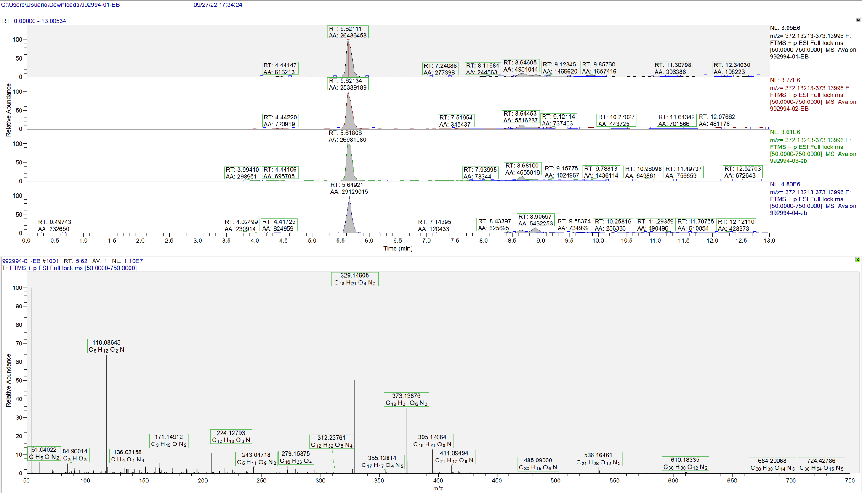 |  |  |  |  |  |  |  | 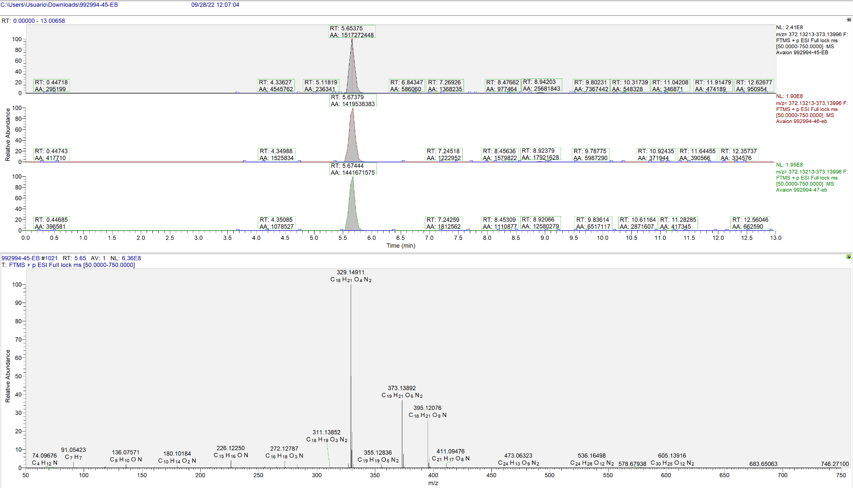 |  |  |  |  |  |  | 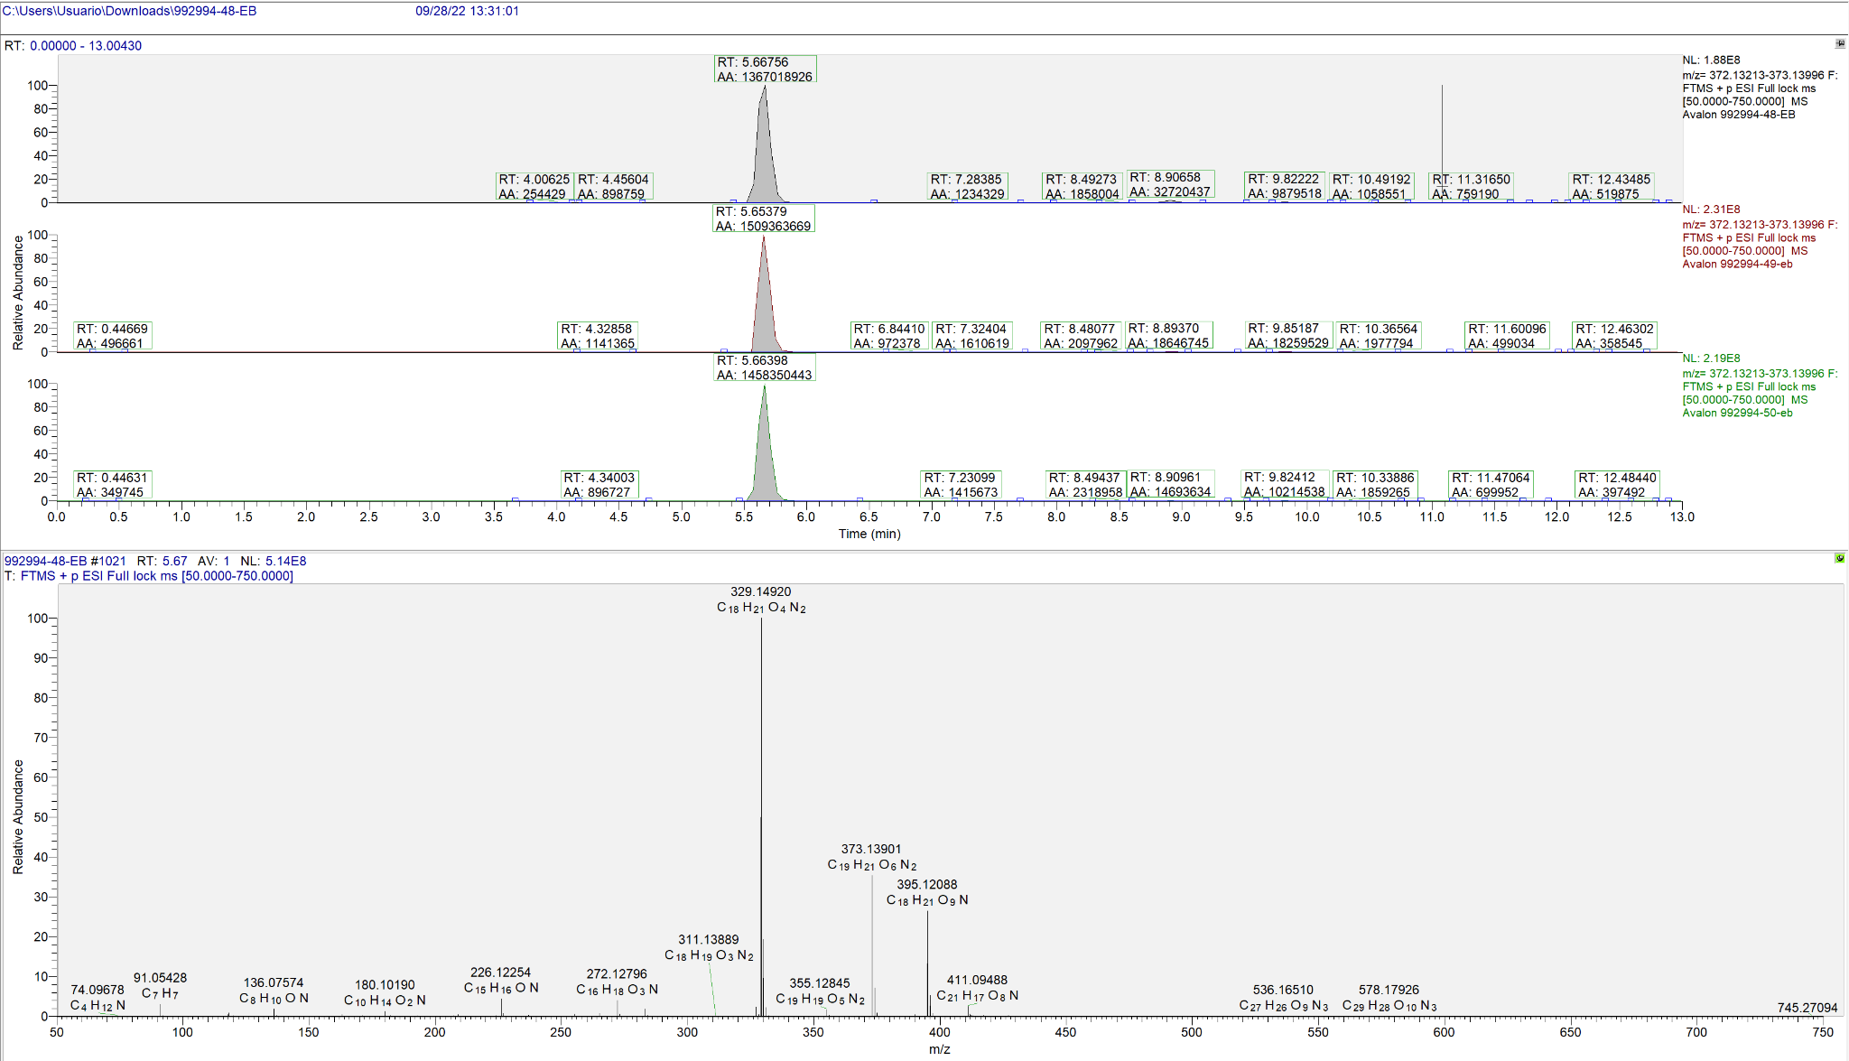 |  |  |  |  |  |  |  | 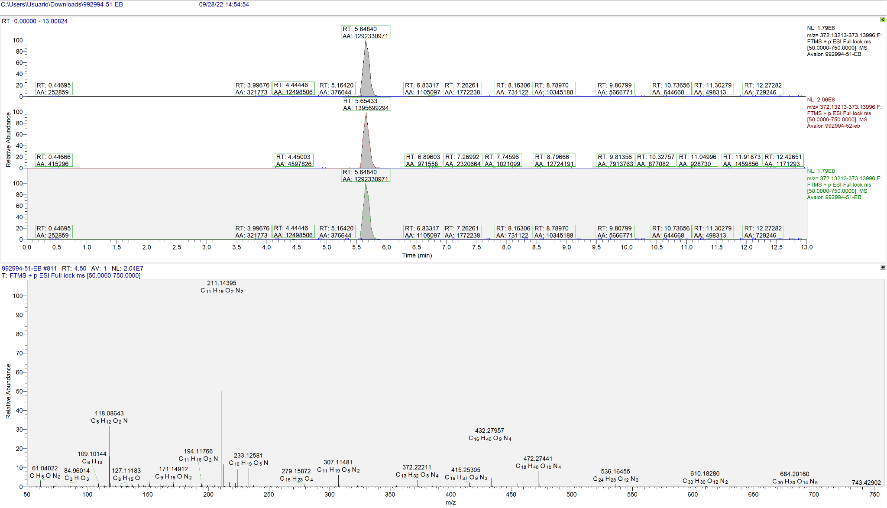 |  |  |  |  |  |  |  | 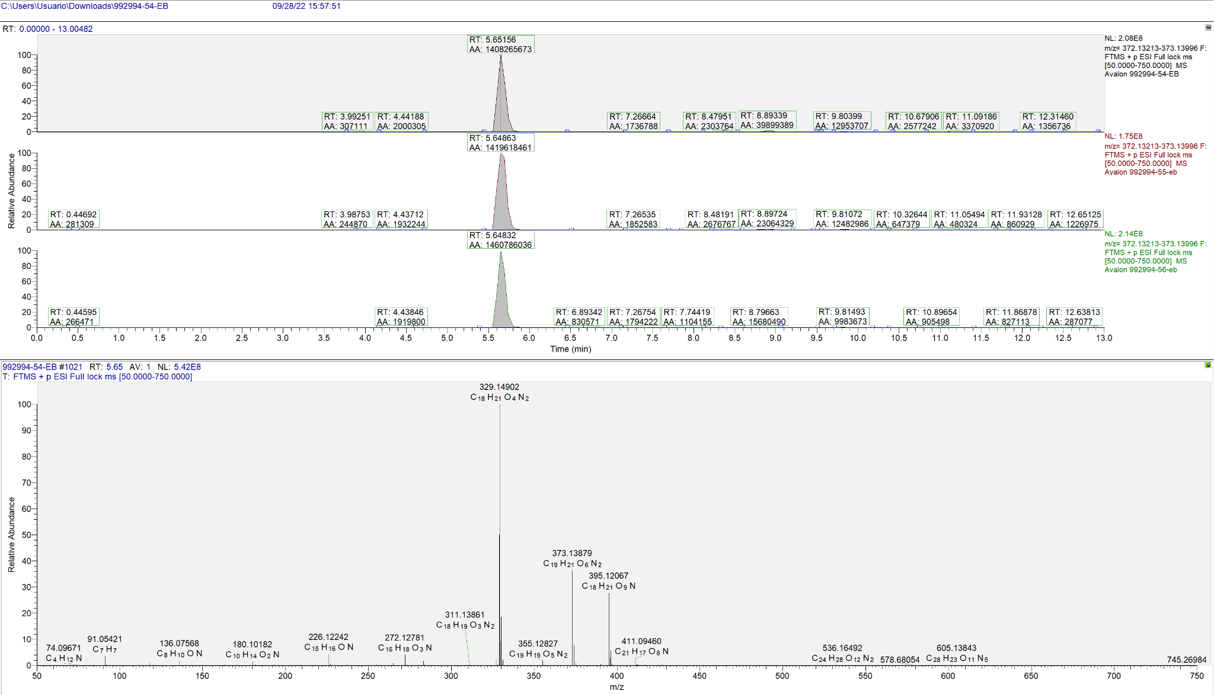 |  |  |  |  |  |  |  | 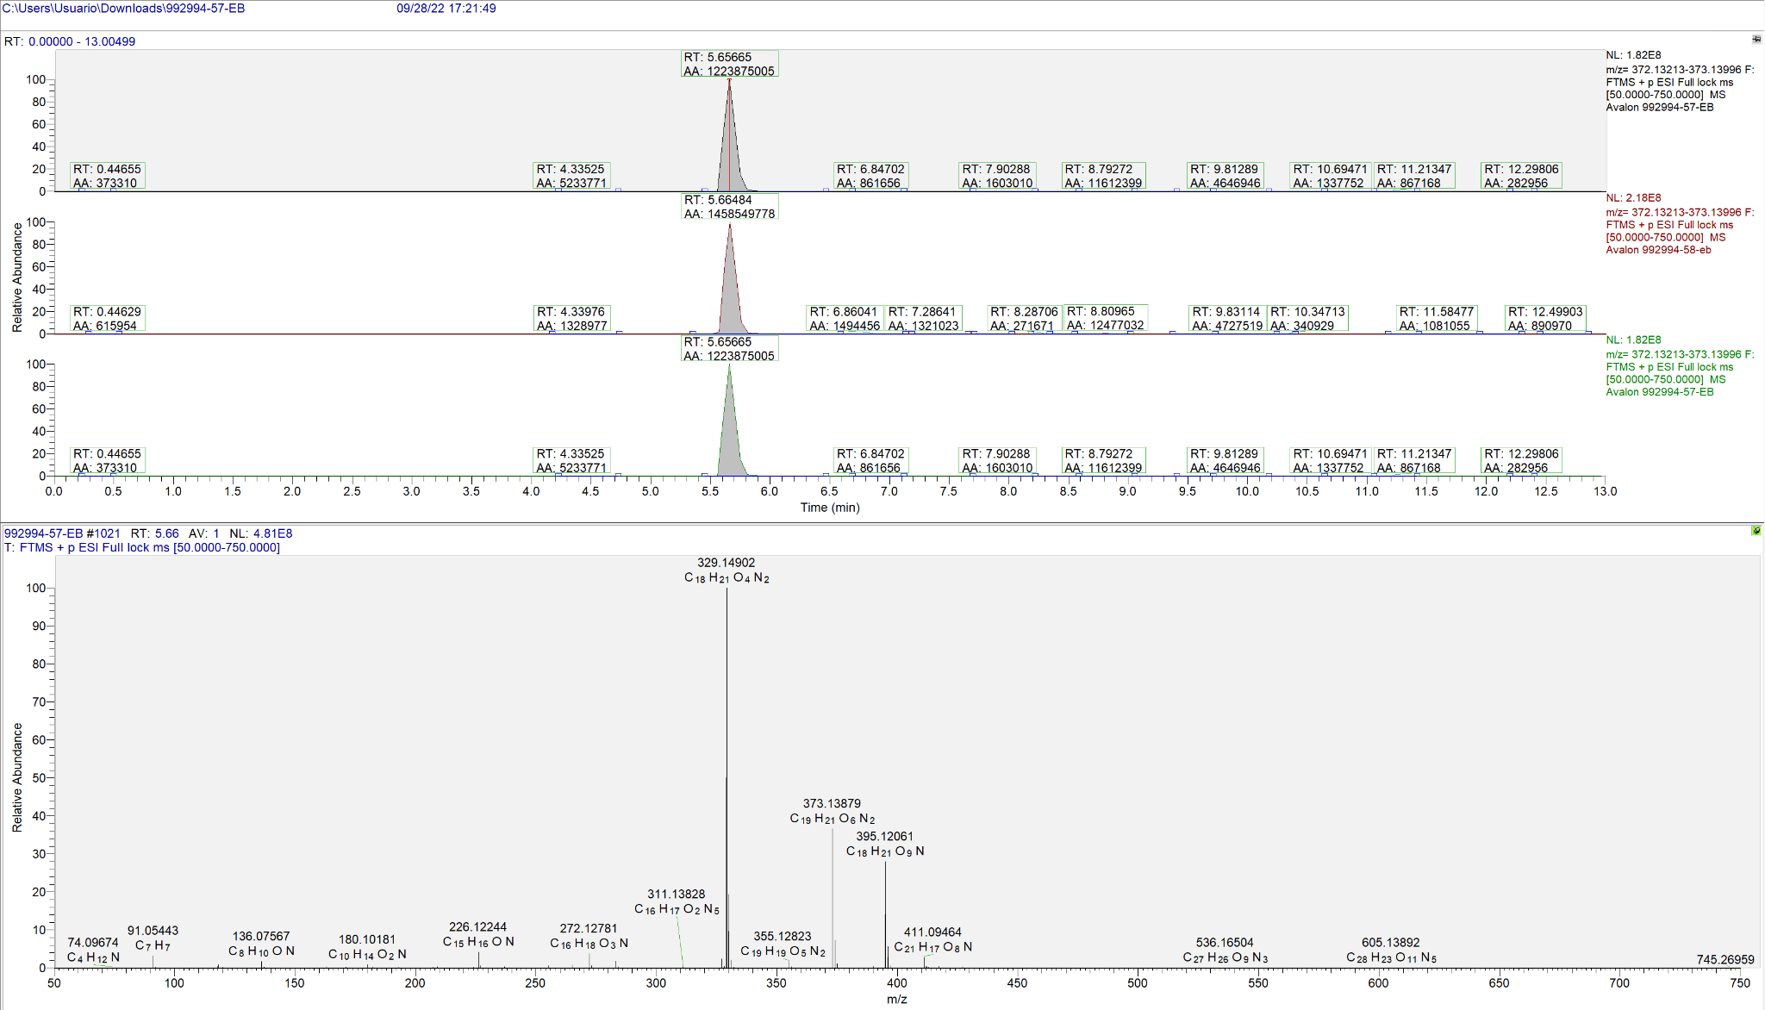 |  |  |  |  |  | 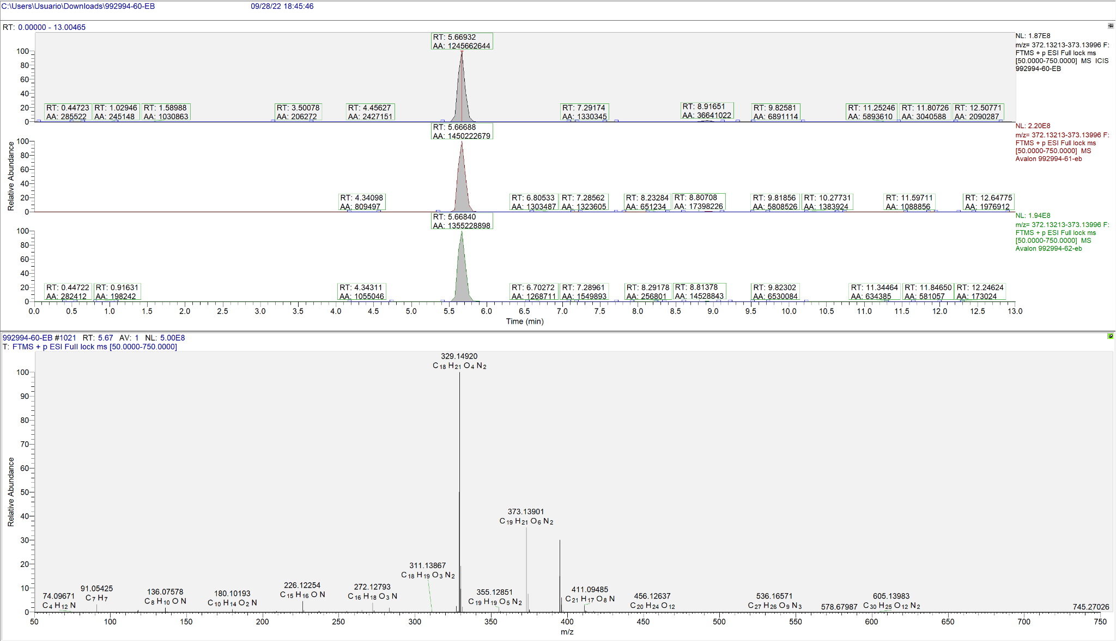
Z-Gly-Tyr-OH | Carbobenzoxyglycyl-L-tyrosin |  | C19H20N2O6 | 372.13213 | 373.13996 | 1,86 ppm | 5 ppm | Solución de extracción |  | % recuperación
Muestra | tR | Area relativa | Promedio Area | Desvest Area | %recuperación | m/z | Intesidad | Error ppm | Promedio Intensidad | Desvest Intensidad
Blanco 1 | 5.62111 | 26415558 | 26916745 | 1578418 | 100 | 373.13876 | 3944560.8 | 3.2 | 4022768.0 | 531314.3
Blanco 2 | 5.62134 | 25380183 |  |  |  | 373.13873 | 3759781.3 | 3.3
Blanco 3 | 5.61808 | 26755412 |  |  |  | 373.13870 | 3596121.3 | 3.4
Blanco 4 | 5.64921 | 29115828 |  |  |  | 373.13873 | 4790608.5 | 3.3
1 | 5.65375 | 1508507962 | 1452103420 | 50166690 | NO SE PUEDE CALCULAR | 373.13892 | 240651488.0 | 2.8 | 208493621.3 | 27979971.0
2 | 5.67379 | 1412473442 |  |  |  | 373.13898 | 189716080.0 | 2.6
3 | 5.67444 | 1435328855 |  |  |  | 373.13889 | 195113296.0 | 2.9
4 | 5.66756 | 1368110598 | 1445591710 | 71578723 | NO SE PUEDE CALCULAR | 373.13879 | 158270528.0 | 3.1 | 202724234.7 | 39000497.7
5 | 5.65379 | 1509252569 |  |  |  | 373.13892 | 231191264.0 | 2.8
6 | 5.66398 | 1459411962 |  |  |  | 373.13904 | 218710912.0 | 2.5
7 | 5.64840 | 1294949530 | 1328646713 | 58365233 | NO SE PUEDE CALCULAR | 373.13892 | 179151008.0 | 2.8 | 188258186.7 | 15774096.2
8 | 5.65433 | 1396041079 |  |  |  | 373.13904 | 206472544.0 | 2.5
9 | 5.64840 | 1294949530 |  |  |  | 373.13892 | 179151008.0 | 2.8
10 | 5.65156 | 1409188793 | 1430467204.7 | 27759949 | NO SE PUEDE CALCULAR | 373.13879 | 208254976.0 | 3.1 | 198859541.3 | 21010880.3
11 | 5.64863 | 1420344988 |  |  |  | 373.13876 | 174790416.0 | 3.2
12 | 5.64832 | 1461867833 |  |  |  | 373.13876 | 213533232.0 | 3.2
13 | 5.65665 | 1225239807 | 1354904455.3 | 119094156 | NO SE PUEDE CALCULAR | 373.13879 | 181688912.0 | 3.1 | 202204538.7 | 18750915.0
14 | 5.66484 | 1459407010 |  |  |  | 373.13889 | 218456400.0 | 2.9
15 | 5.67425 | 1380066549 |  |  |  | 373.13895 | 206468304.0 | 2.7
16 | 5.66932 | 1244978245 | 1350601572.3 | 103110365 | NO SE PUEDE CALCULAR | 373.13901 | 187311536.0 | 2.5 | 200412634.7 | 17122978.0
17 | 5.66688 | 1451000334 |  |  |  | 373.13901 | 219787664.0 | 2.5
18 | 5.66840 | 1355826138 |  |  |  | 373.13885 | 194138704.0 | 3.0

 |  |  |  |  |  |  |  | Método de extracción 1-1 |  |  |  |  |  |  |  | Método de extracción 1-2 |  |  |  |  |  |  |  | Método de extracción 2-1 |  |  |  |  |  |  |  | Método de extracción 2-2 |  |  |  |  |  |  |  | Método de extracción 3-1 |  |  |  |  |  |  |  | Método de extracción 3-2
 |  |  |  |  |  |  |  | Muestras | Archivo . raw | # células | lisis* | Sln lavado | Sln extracción | Sln reconstitución |  | Muestras | Archivo . raw | # células | lisis* | Sln lavado | Sln extracción | Sln reconstitución |  | Muestras | Archivo . raw | # células | lisis* | Sln lavado | Sln extracción | Sln reconstitución |  | Muestras | Archivo . raw | # células | lisis* | Sln lavado | Sln extracción | Sln reconstitución |  | Muestras | Archivo . raw | # células | lisis* | Sln lavado | Sln extracción | Sln reconstitución |  | Muestras | Archivo . raw | # células | lisis* | Sln lavado | Sln extracción | Sln reconstitución
 |  |  |  |  |  |  |  | 1 - 2 - 3 | 45 - 46 - 47 | 1,000,000 | CT + S | Acetato de amonio 10mM | MeOH 80% | MeOH 80% |  | 4 - 5 - 6 | 48 - 49 - 50 | 2,000,000 | CT + S | Acetato de amonio 10mM | MeOH 80% | MeOH 80% |  | 7 - 8 - 9 | 51 - 52 - 53 | 1,000,000 | CT + S | Acetato de amonio 10mM | MeOH 80% + 5% Ácido fórmico | MeOH 80% |  | 10 - 11 - 12 | 54 - 55 - 56 | 2,000,000 | CT + S | Acetato de amonio 10mM | MeOH 80% + 5% Ácido fórmico | MeOH 80% |  | 7 - 8 - 9 | 57 - 58 - 59 | 1,000,000 | CT + S | Acetato de amonio 10mM | MeOH:ACN:AGUA (4:4:2) | MeOH 80% |  | 7 - 8 - 9 | 60 - 61 - 62 | 2,000,000 | CT + S | Acetato de amonio 10mM | MeOH:ACN:AGUA (4:4:2) | MeOH 80%
Metabolito | Formula | Masa exacta | Aducto (s) | Referencia (MassBank-HMDB) |  |  |  | Experimental (Xcalibur) |  |  |  |  |  |  |  | Experimental (Xcalibur) |  |  |  |  |  |  |  | Experimental (Xcalibur) |  |  |  |  |  |  |  | Experimental (Xcalibur) |  |  |  |  |  |  |  | Experimental (Xcalibur) |  |  |  |  |  |  |  | Experimental (Xcalibur)
 |  |  |  | m/z | Iones caracteristicos |  | Abundacia relativa | N° muestra | m/z (full scan) | Iones caracteristicos | Intensidad | Abundacia relativa | Area del pico cromatografico | Tiempo de retención | Error m/z (ppm) | N° muestra | m/z (full scan) | Iones caracteristicos | Intensidad | Abundacia relativa | Area del pico cromatografico | Tiempo de retención | Error m/z (ppm) | N° muestra | m/z | Iones caracteristicos | Intensidad | Abundacia relativa | Area del pico cromatografico | Tiempo de retención | Error m/z (ppm) | N° muestra | m/z | Iones caracteristicos | Intensidad | Abundacia relativa | Area del pico cromatografico | Tiempo de retención | Error m/z (ppm) | N° muestra | m/z | Iones caracteristicos | Intensidad | Abundacia relativa | Area del pico cromatografico | Tiempo de retención | Error m/z (ppm) | N° muestra | m/z | Iones caracteristicos | Intensidad | Abundacia relativa | Area del pico cromatografico | Tiempo de retención | Error m/z (ppm)
Valina (no polar) | C5H11NO2 | 117.07897 | [M+H]+ | 118.08680 | 118.08680 | C5H12NO2 | 100% | 1 | 118.08647 | 118.08647 | 5874348.5 | 100% | 37636866 | 6.68412 | 2.79 | 1 | 118.08649 | 118.08649 | 5968020.0 | 100% | 57020990 | 6.69972 | 2.63 | 1 | 118.08648 | 118.08648 | 5912143.0 | 100% | 37751831 | 6.72701 | 2.71 | 1 | 118.08652 | 118.08652 | 6890535.5 | 96% | 70258397 | 0.74614 | 2.37 | 1 | 118.08647 | 118.08647 | 5874348.5 | 100% | 37636866 | 6.68412 | 2.79 | 1 | 118.08652 | 118.08652 | 6890535.5 | 96% | 70258397 | 0.74614 | 2.37
 |  |  |  |  | 101.06025 | C5H9O2 | 36.1% |  |  | 101.06004 | 305120.3 | 5% |  |  |  |  |  | 101.06005 | 258296.8 | 4% |  |  |  |  |  | 101.06004 | 601219.1 | 10% |  |  |  |  |  | 101.06010 | 40893.3 | 1% |  |  |  |  |  | 101.06004 | 305120.3 | 5% |  |  |  |  |  | 101.06010 | 40893.3 | 1%
 |  |  |  |  | 72.08132 | C4H10N | 79.4% |  |  | 72.08132 | 191687.5 | 3% |  |  |  |  |  | 72.08132 | 209547.3 | 4% |  |  |  |  |  | 72.08131 | 201322.5 | 3% |  |  |  |  |  | 72.08135 | 7170439.0 | 100% |  |  |  |  |  | 72.08132 | 191687.5 | 3% |  |  |  |  |  | 72.08135 | 7170439.0 | 100%
 |  |  |  | https://hmdb.ca/spectra/ms_ms/4773 |  |  |  | 2 | 118.08649 | 118.08649 | 6405018.0 | 100% | 40307445 | 6.70940 | 2.63 | 2 | 118.08648 | 118.08648 | 6099652.5 | 100% | 39592780 | 6.73747 | 2.71 | 2 | 118.08648 | 118.08648 | 5962330.5 | 100% | 19194856 | 6.73458 | 2.71 | 2 | 118.08652 | 118.08652 | 7338590.5 | 85% | 22261478 | 0.63924 | 2.37 | 2 | 118.08649 | 118.08649 | 6405018.0 | 100% | 40307445 | 6.70940 | 2.63 | 2 | 118.08652 | 118.08652 | 7338590.5 | 85% | 22261478 | 0.63924 | 2.37
 |  |  |  | https://hmdb.ca/spectra/ms_ms/178806 |  | (Predicted) |  |  |  | 101.06007 | 309619.8 | 5% |  |  |  |  |  | 101.06006 | 439816.6 | 7% |  |  |  |  |  | 101.06003 | 257654.8 | 4% |  |  |  |  |  | 101.06004 | 64449.9 | 1% |  |  |  |  |  | 101.06007 | 309619.8 | 5% |  |  |  |  |  | 101.06004 | 64449.9 | 1%
 |  |  |  |  |  |  |  |  |  | 72.08132 | 218674.2 | 3% |  |  |  |  |  | 72.08134 | 259710.9 | 4% |  |  |  |  |  | 72.08131 | 199387.4 | 3% |  |  |  |  |  | 72.08134 | 8628128.0 | 100% |  |  |  |  |  | 72.08132 | 218674.2 | 3% |  |  |  |  |  | 72.08134 | 8628128.0 | 100%
 |  |  |  |  |  |  |  | 3 | 118.08648 | 118.08648 | 6407240.5 | 100% | 59424180 | 6.70860 | 2.71 | 3 | 118.08648 | 118.08648 | 6057220.5 | 100% | 39669078 | 6.74941 | 2.71 | 3 | 118.08647 | 118.08647 | 6119465.5 | 100% | 39673924 | 6.74310 | 2.79 | 3 | 118.08653 | 118.08653 | 6943328.5 | 91% | 82067347 | 0.63890 | 2.29 | 3 | 118.08648 | 118.08648 | 6407240.5 | 100% | 59424180 | 6.70860 | 2.71 | 3 | 118.08653 | 118.08653 | 6943328.5 | 91% | 82067347 | 0.63890 | 2.29
 |  |  |  |  |  |  |  |  |  | 101.06004 | 334115.3 | 5% |  |  |  |  |  | 101.06004 | 299785.1 | 5% |  |  |  |  |  | 101.06004 | 605904.6 | 10% |  |  |  |  |  | 101.05994 | 42573.7 | 1% |  |  |  |  |  | 101.06004 | 334115.3 | 5% |  |  |  |  |  | 101.05994 | 42573.7 | 1%
 |  |  |  |  |  |  |  |  |  | 72.08133 | 193637.6 | 3% |  |  |  |  |  | 72.08128 | 245943.9 | 4% |  |  |  |  |  | 72.08131 | 188534.2 | 3% |  |  |  |  |  | 72.08136 | 7614660.0 | 100% |  |  |  |  |  | 72.08133 | 193637.6 | 3% |  |  |  |  |  | 72.08136 | 7614660.0 | 100%
 |  |  |  |  |  |  |  | Promedio | 118.08648 | X | 6228869.0 | X | 45789497 | 6.70071 | 2.71 | Promedio | 118.08648 | X | 6041631.0 | X | 45427616 | 6.72887 | 2.68 | Promedio | 118.08648 | X | 5997979.7 | X | 32206870 | 6.73490 | 2.74 | Promedio | 118.08652 | X | 7057484.8 | X | 58195741 | 0.67476 | 2.34 | Promedio | 118.08648 | X | 6228869.0 | X | 45789497 | 6.70071 | 2.71 | Promedio | 118.08652 | X | 7057484.8 | X | 58195741 | 0.67476 | 2.34
 |  |  |  |  |  |  |  | Desvest | 0.00001 |  | 307025.8 |  | 11883242 | 0.01437 | 0.08 | Desvest | 0.00001 |  | 67186.7 |  | 10040229 | 0.02594 | 0.05 | Desvest | 0.00001 |  | 108161.0 |  | 11309642 | 0.00805 | 0.05 | Desvest | 0.00001 |  | 244871.5 |  | 31675168 | 0.06182 | 0.05 | Desvest | 0.00001 |  | 307025.8 |  | 11883242 | 0.01437 | 0.08 | Desvest | 0.00001 |  | 244871.5 |  | 31675168 | 0.06182 | 0.05
Metabolito | Formula | Masa exacta | Aducto (s) | Referencia (MassBank-HMDB) |  |  |  | Experimental (Xcalibur) |  |  |  |  |  |  |  | Experimental (Xcalibur) |  |  |  |  |  |  |  | Experimental (Xcalibur) |  |  |  |  |  |  |  | Experimental (Xcalibur) |  |  |  |  |  |  |  | Experimental (Xcalibur) |  |  |  |  |  |  |  | Experimental (Xcalibur)
 |  |  |  | m/z | Iones caracteristicos |  | Abundacia relativa | N° muestra | m/z (full scan) | Iones caracteristicos | Intensidad | Abundacia relativa | Area del pico cromatografico | Tiempo de retención | Error m/z (ppm) | N° muestra | m/z (full scan) | Iones caracteristicos | Intensidad | Abundacia relativa | Area del pico cromatografico | Tiempo de retención | Error m/z (ppm) | N° muestra | m/z | Iones caracteristicos | Intensidad | Abundacia relativa | Area del pico cromatografico | Tiempo de retención | Error m/z (ppm) | N° muestra | m/z | Iones caracteristicos | Intensidad | Abundacia relativa | Area del pico cromatografico | Tiempo de retención | Error m/z (ppm) | N° muestra | m/z (full scan) | Iones caracteristicos | Intensidad | Abundacia relativa | Area del pico cromatografico | Tiempo de retención | Error m/z (ppm) | N° muestra | m/z | Iones caracteristicos | Intensidad | Abundacia relativa | Area del pico cromatografico | Tiempo de retención | Error m/z (ppm)
Metionina (no polar) | C5H11NO2S | 149.05104 | [M+H]+ | 150.05887 | 150.05887 | C5H12NO2S | 100% | 1 | 150.05830 | 150.05830 | 1092133.9 | 100% | 3740700 | 0.59145 | 3.80 | 1 | 150.05827 | 150.05827 | 2210789.3 | 100% | 683355 | 0.86178 | 4.00 | 1 | 150.05829 | 150.05829 | 1290723.9 | 100% | 18729267 | 0.69786 | 3.87 | 1 | 150.05832 | 150.05832 | 1861896.3 | 100% | 25817505 | 0.69289 | 3.67 | 1 | 150.05830 | 150.05830 | 1092133.9 | 100% | 3740700 | 0.59145 | 3.80 | 1 | 150.05832 | 150.05832 | 1861896.3 | 100% | 25817505 | 0.69289 | 3.67
 |  |  |  |  | 133.03232 | C5H9O2S | 27.8% |  |  | 133.03181 | 664789.4 | 61% |  |  |  |  |  | 133.03178 | 1309139.6 | 59% |  |  |  |  |  | 133.03185 | 801556.3 | 62% |  |  |  |  |  | 133.03188 | 1044755.9 | 56% |  |  |  |  |  | 133.03181 | 664789.4 | 61% |  |  |  |  |  | 133.03188 | 1044755.9 | 56%
 |  |  |  |  | 104.05339 | C4H10NS | 22.4% |  |  | 104.05314 | 345224.0 | 32% |  |  |  |  |  | 104.05315 | 718340.1 | 32% |  |  |  |  |  | 104.10730 | 400056.5 | 31% |  |  |  |  |  | 104.05319 | 444522.3 | 24% |  |  |  |  |  | 104.05314 | 345224.0 | 32% |  |  |  |  |  | 104.05319 | 444522.3 | 24%
 |  |  |  | https://hmdb.ca/spectra/ms_ms/4454 |  |  |  | 2 | 150.05830 | 150.058300 | 1468750.8 | 100% | 5219129 | 0.75553 | 3.80 | 2 | 150.05829 | 150.05829 | 2387789.5 | 100% | 5946021 | 0.63958 | 3.87 | 2 | 150.05829 | 150.05829 | 1702808.4 | 100% | 23848062 | 0.69603 | 3.87 | 2 | 150.05830 | 150.05830 | 2058436.9 | 100% | 29865423 | 0.69099 | 3.80 | 2 | 150.05830 | 150.058300 | 1468750.8 | 100% | 5219129 | 0.75553 | 3.80 | 2 | 150.05830 | 150.05830 | 2058436.9 | 100% | 29865423 | 0.69099 | 3.80
 |  |  |  | https://hmdb.ca/spectra/ms_ms/179109 |  | (Predicted) |  |  |  | 133.03181 | 878321.7 | 60% |  |  |  |  |  | 133.03180 | 1412612.3 | 59% |  |  |  |  |  | 133.03181 | 1012251.3 | 59% |  |  |  |  |  | 133.03188 | 1160191.4 | 56% |  |  |  |  |  | 133.03181 | 878321.7 | 60% |  |  |  |  |  | 133.03188 | 1160191.4 | 56%
 |  |  |  |  |  |  |  |  |  | 104.05316 | 472107.0 | 32% |  |  |  |  |  | 104.05316 | 730269.1 | 31% |  |  |  |  |  | 104.05371 | 512669.4 | 30% |  |  |  |  |  | 104.05317 | 583384.8 | 28% |  |  |  |  |  | 104.05316 | 472107.0 | 32% |  |  |  |  |  | 104.05317 | 583384.8 | 28%
 |  |  |  |  |  |  |  | 3 | 150.05829 | 150.05829 | 1103270.0 | 100% | 2124549 | 0.54242 | 3.87 | 3 | 150.05829 | 150.05829 | 2394511.5 | 100% | 5085638 | 0.58985 | 3.87 | 3 | 150.05833 | 150.05833 | 1668420.8 | 100% | 23458576 | 0.69632 | 3.60 | 3 | 150.05830 | 150.05830 | 2103668.5 | 100% | 28961939 | 0.69102 | 3.80 | 3 | 150.05829 | 150.05829 | 1103270.0 | 100% | 2124549 | 0.54242 | 3.87 | 3 | 150.05830 | 150.05830 | 2103668.5 | 100% | 28961939 | 0.69102 | 3.80
 |  |  |  |  |  |  |  |  |  | 133.03183 | 611112.8 | 55% |  |  |  |  |  | 133.03180 | 1491042.3 | 62% |  |  |  |  |  | 133.03186 | 979463.6 | 59% |  |  |  |  |  | 133.03189 | 1219283.8 | 58% |  |  |  |  |  | 133.03183 | 611112.8 | 55% |  |  |  |  |  | 133.03189 | 1219283.8 | 58%
 |  |  |  |  |  |  |  |  |  | 104.05318 | 341353.9 | 31% |  |  |  |  |  | 104.05315 | 828191.8 | 35% |  |  |  |  |  | 104.05318 | 531181.4 | 32% |  |  |  |  |  | 104.05322 | 452923.0 | 22% |  |  |  |  |  | 104.05318 | 341353.9 | 31% |  |  |  |  |  | 104.05322 | 452923.0 | 22%
 |  |  |  |  |  |  |  | Promedio | 150.05830 | X | 1221384.9 | X | 3694793 | 0.62980 | 3.82 | Promedio | 150.05828 | X | 2331030.1 | X | 3905005 | 0.69707 | 3.91 | Promedio | 150.05830 | X | 1553984.3667 | X | 22011968 | 0.69674 | 3.78 | Promedio | 150.05831 | X | 2008000.5667 | X | 28214956 | 0.69163 | 3.75 | Promedio | 150.05830 | X | 1221384.9 | X | 3694793 | 0.62980 | 3.82 | Promedio | 150.05831 | X | 2008000.5667 | X | 28214956 | 0.69163 | 3.75
 |  |  |  |  |  |  |  | Desvest | 0.00001 |  | 214297.5 |  | 1547801 | 0.11161 | 0.04 | Desvest | 0.00001 |  | 104185.8 |  | 2823001 | 0.14479 | 0.08 | Desvest | 0.00002 |  | 228637.7 |  | 2849565 | 0.00098 | 0.15 | Desvest | 0.00001 |  | 128535.3 |  | 2124829 | 0.00109 | 0.08 | Desvest | 0.00001 |  | 214297.5 |  | 1547801 | 0.11161 | 0.04 | Desvest | 0.00001 |  | 128535.3 |  | 2124829 | 0.00109 | 0.08
Metabolito | Formula | Masa exacta | Aducto (s) | Referencia (MassBank-HMDB) |  |  |  | Experimental (Xcalibur) |  |  |  |  |  |  |  | Experimental (Xcalibur) |  |  |  |  |  |  |  | Experimental (Xcalibur) |  |  |  |  |  |  |  | Experimental (Xcalibur) |  |  |  |  |  |  |  | Experimental (Xcalibur) |  |  |  |  |  |  |  | Experimental (Xcalibur)
 |  |  |  | m/z | Iones caracteristicos |  | Abundacia relativa | N° muestra | m/z (full scan) | Iones caracteristicos | Intensidad | Abundacia relativa | Area del pico cromatografico | Tiempo de retención | Error m/z (ppm) | N° muestra | m/z (full scan) | Iones caracteristicos | Intensidad | Abundacia relativa | Area del pico cromatografico | Tiempo de retención | Error m/z (ppm) | N° muestra | m/z | Iones caracteristicos | Intensidad | Abundacia relativa | Area del pico cromatografico | Tiempo de retención | Error m/z (ppm) | N° muestra | m/z | Iones caracteristicos | Intensidad | Abundacia relativa | Area del pico cromatografico | Tiempo de retención | Error m/z (ppm) | N° muestra | m/z (full scan) | Iones caracteristicos | Intensidad | Abundacia relativa | Area del pico cromatografico | Tiempo de retención | Error m/z (ppm) | N° muestra | m/z | Iones caracteristicos | Intensidad | Abundacia relativa | Area del pico cromatografico | Tiempo de retención | Error m/z (ppm)
Triptófano (no polar) | C11H12N2O2 | 204.08987 | [M+H]+ | 205.09770 | 205.09770 | C11H13N2O2 | 100% | 1 | 205.09697 | 205.09697 | 149007.6 | 34% | 7871576 | 3.22064 | 3.56 | 1 | 205.09700 | 205.09700 | 1534259.9 | 33% | 12339502 | 3.21946 | 3.41 | 1 | 205.09703 | 205.09703 | 1124801.4 | 33% | 8336439 | 3.21605 | 3.27 | 1 | 205.09702 | 205.09702 | 1539086.5 | 34% | 11772028 | 3.20670 | 3.32 | 1 | 205.09697 | 205.09697 | 149007.6 | 34% | 7871576 | 3.22064 | 3.56 | 1 | 205.09702 | 205.09702 | 1539086.5 | 34% | 11772028 | 3.20670 | 3.32
 |  |  |  |  | 188.07115 | C11H10NO2 | 68.6% |  |  | 188.07054 | 441564.8 | 100% |  |  |  |  |  | 188.07051 | 4650971.0 | 100% |  |  |  |  |  | 188.07056 | 3420403.3 | 100% |  |  |  |  |  | 188.07053 | 4512086.5 | 100% |  |  |  |  |  | 188.07054 | 441564.8 | 100% |  |  |  |  |  | 188.07053 | 4512086.5 | 100%
 |  |  |  | https://hmdb.ca/spectra/ms_ms/4911 |  |  |  | 2 | 205.09702 | 205.09702 | 185952.3 | 34% | 7963040 | 3.22646 | 3.32 | 2 | 205.09698 | 205.09698 | 2243431.8 | 34% | 15256105 | 3.26127 | 3.51 | 2 | 205.09698 | 205.09698 | 1332466.5 | 34% | 10139266 | 3.21526 | 3.51 | 2 | 205.09700 | 205.09700 | 2044557.6 | 34% | 13485083 | 3.25787 | 3.41 | 2 | 205.09702 | 205.09702 | 185952.3 | 34% | 7963040 | 3.22646 | 3.32 | 2 | 205.09700 | 205.09700 | 2044557.6 | 34% | 13485083 | 3.25787 | 3.41
 |  |  |  | https://hmdb.ca/spectra/c_ms/37846 |  | (Predicted) |  |  |  | 188.07053 | 549637.4 | 100% |  |  |  |  |  | 188.07051 | 6518279.0 | 100.0% |  |  |  |  |  | 188.07053 | 3966643.0 | 100% |  |  |  |  |  | 188.07051 | 6011561.5 | 100% |  |  |  |  |  | 188.07053 | 549637.4 | 100% |  |  |  |  |  | 188.07051 | 6011561.5 | 100%
 |  |  |  |  |  |  |  | 3 | 205.09702 | 205.09702 | 171502.8 | 34% | 8205486 | 3.22731 | 3.32 | 3 | 205.09698 | 205.09698 | 1817023.5 | 34% | 13571931 | 3.21622 | 3.51 | 3 | 205.09700 | 205.09700 | 1211028.3 | 35% | 10356463 | 3.27220 | 3.41 | 3 | 205.09700 | 205.09700 | 1630817.1 | 35% | 14333934 | 3.25892 | 3.41 | 3 | 205.09702 | 205.09702 | 171502.8 | 34% | 8205486 | 3.22731 | 3.32 | 3 | 205.09700 | 205.09700 | 1630817.1 | 35% | 14333934 | 3.25892 | 3.41
 |  |  |  |  |  |  |  |  |  | 188.07052 | 500484.8 | 100% |  |  |  |  |  | 188.07053 | 5395089.5 | 100.0% |  |  |  |  |  | 188.07051 | 3496287.0 | 100% |  |  |  |  |  | 188.07051 | 4626628.0 | 100% |  |  |  |  |  | 188.07052 | 500484.8 | 100% |  |  |  |  |  | 188.07051 | 4626628.0 | 100%
 |  |  |  |  |  |  |  | Promedio | 205.09700 | X | 168820.9 | X | 8013367 | 3.22480 | 3.40 | Promedio | 205.09699 | X | 1864905.0667 | X | 13722513 | 3.23232 | 3.48 | Promedio | 205.09700 | X | 1222765.4 | X | 9610723 | 3.23450 | 3.40 | Promedio | 205.09701 | X | 1738153.7333 | X | 13197015 | 3.24116 | 3.38 | Promedio | 205.09700 | X | 168820.9 | X | 8013367 | 3.22480 | 3.40 | Promedio | 205.09701 | X | 1738153.7333 | X | 13197015 | 3.24116 | 3.38
 |  |  |  |  |  |  |  | Desvest | 0.00003 |  | 18617.8 |  | 172550 | 0.00363 | 0.14 | Desvest | 0.00001 |  | 357002.4 |  | 1464121 | 0.02513 | 0.06 | Desvest | 0.00003 |  | 104328.9 |  | 1108893 | 0.03265 | 0.12 | Desvest | 0.00001 |  | 269288.2 |  | 1305020 | 0.02985 | 0.06 | Desvest | 0.00003 |  | 18617.8 |  | 172550 | 0.00363 | 0.14 | Desvest | 0.00001 |  | 269288.2 |  | 1305020 | 0.02985 | 0.06
Metabolito | Formula | Masa exacta | Aducto (s) | Referencia (MassBank-HMDB) |  |  |  | Experimental (Xcalibur) |  |  |  |  |  |  |  | Experimental (Xcalibur) |  |  |  |  |  |  |  | Experimental (Xcalibur) |  |  |  |  |  |  |  | Experimental (Xcalibur) |  |  |  |  |  |  |  | Experimental (Xcalibur) |  |  |  |  |  |  |  | Experimental (Xcalibur)
 |  |  |  | m/z | Iones caracteristicos |  | Abundacia relativa | N° muestra | m/z (full scan) | Iones caracteristicos | Intensidad | Abundacia relativa | Area del pico cromatografico | Tiempo de retención | Error m/z (ppm) | N° muestra | m/z (full scan) | Iones caracteristicos | Intensidad | Abundacia relativa | Area del pico cromatografico | Tiempo de retención | Error m/z (ppm) | N° muestra | m/z | Iones caracteristicos | Intensidad | Abundacia relativa | Area del pico cromatografico | Tiempo de retención | Error m/z (ppm) | N° muestra | m/z | Iones caracteristicos | Intensidad | Abundacia relativa | Area del pico cromatografico | Tiempo de retención | Error m/z (ppm) | N° muestra | m/z (full scan) | Iones caracteristicos | Intensidad | Abundacia relativa | Area del pico cromatografico | Tiempo de retención | Error m/z (ppm) | N° muestra | m/z | Iones caracteristicos | Intensidad | Abundacia relativa | Area del pico cromatografico | Tiempo de retención | Error m/z (ppm)
Leucina (no polar) | C6H13NO2 | 131.09462 | [M+H]+ | 132.10245 | 132.10245 | C6H14NO2 | 100% | 1 | 132.10196 | 132.10196 | 2819810.0 | 81% | 139769580 | 1.08821 | 3.71 | 1 | 132.10194 | 132.10194 | 15598754.0 | 82% | 205814247 | 1.08434 | 3.86 | 1 | 132.10196 | 132.10196 | 11841203.0 | 83% | 152226811 | 1.08456 | 3.71 | 1 | 132.10199 | 132.10199 | 16328910.0 | 82% | 222284107 | 1.0749 | 3.48 | 1 | 132.10196 | 132.10196 | 2819810.0 | 81% | 139769580 | 1.08821 | 3.71 | 1 | 132.10199 | 132.10199 | 16328910.0 | 82% | 222284107 | 1.0749 | 3.48
 |  |  |  |  | 86.09697 | C5H12N | 97.1% |  |  | 86.09685 | 3496855.5 | 100% |  |  |  |  |  | 86.09686 | 19095352.0 | 100% |  |  |  |  |  | 86.09686 | 14337964.0 | 100.0% |  |  |  |  |  | 86.09689 | 19986462.0 | 100% |  |  |  |  |  | 86.09685 | 3496855.5 | 100% |  |  |  |  |  | 86.09689 | 19986462.0 | 100%
 |  |  |  | https://hmdb.ca/spectra/ms_ms/951 |  |  |  | 2 | 132.10195 | 132.10195 | 2878570.3 | 81% | 136119028 | 1.09032 | 3.78 | 2 | 132.10197 | 132.10197 | 20712960.0 | 80% | 279014813 | 1.07421 | 3.63 | 2 | 132.10196 | 132.10196 | 14815242.0 | 84% | 191463169 | 1.08192 | 3.71 | 2 | 132.10197 | 132.10197 | 17430154.0 | 82% | 247608112 | 1.07064 | 3.63 | 2 | 132.10195 | 132.10195 | 2878570.3 | 81% | 136119028 | 1.09032 | 3.78 | 2 | 132.10197 | 132.10197 | 17430154.0 | 82% | 247608112 | 1.07064 | 3.63
 |  |  |  | https://hmdb.ca/spectra/ms_ms/178782 |  | (Predicted) |  |  |  | 86.09686 | 3573077.3 | 100% |  |  |  |  |  | 86.09688 | 25880788.0 | 100% |  |  |  |  |  | 86.09686 | 17710396.0 | 100% |  |  |  |  |  | 86.09688 | 21241138.0 | 100% |  |  |  |  |  | 86.09686 | 3573077.3 | 100% |  |  |  |  |  | 86.09688 | 21241138.0 | 100%
 |  |  |  |  |  |  |  | 3 | 132.10197 | 132.10197 | 2749986.5 | 83% | 143616584 | 1.09074 | 3.63 | 3 | 132.10194 | 132.10194 | 17839314.0 | 82% | 243205822 | 1.08210 | 3.86 | 3 | 132.10197 | 132.10197 | 14324497.0 | 82% | 193302047 | 1.08239 | 3.63 | 3 | 132.10197 | 132.10197 | 14735067.0 | 81% | 132152903 | 1.01645 | 3.63 | 3 | 132.10197 | 132.10197 | 2749986.5 | 83% | 143616584 | 1.09074 | 3.63 | 3 | 132.10197 | 132.10197 | 14735067.0 | 81% | 132152903 | 1.01645 | 3.63
 |  |  |  |  |  |  |  |  |  | 86.09686 | 3303903.3 | 100% |  |  |  |  |  | 86.09686 | 21672506 | 100% |  |  |  |  |  | 86.09687 | 17514630.0 | 100% |  |  |  |  |  | 86.09687 | 18202990.0 | 100% |  |  |  |  |  | 86.09686 | 3303903.3 | 100% |  |  |  |  |  | 86.09687 | 18202990.0 | 100%
 |  |  |  |  |  |  |  | Promedio | 132.10196 | X | 2816122.3 | X | 139835064 | 1.08976 | 3.71 | Promedio | 132.10195 | X | 18050342.7 | X | 242678294 | 1.08022 | 3.78 | Promedio | 132.10196 | X | 13660314.0 | X | 178997342 | 1.08296 | 3.68 | Promedio | 132.10198 | X | 16164710.3 | X | 200681707 | 1.05400 | 3.58 | Promedio | 132.10196 | X | 2816122.3 | X | 139835064 | 1.08976 | 3.71 | Promedio | 132.10198 | X | 16164710.3 | X | 200681707 | 1.05400 | 3.58
 |  |  |  |  |  |  |  | Desvest | 1.0000000003E-05 |  | 64371.2 |  | 3749207 | 0.00136 | 0.08 | Desvest | 0.00002 |  | 2563625.5 |  | 36603134 | 0.00532 | 0.13 | Desvest | 0.00001 |  | 1594390.6 |  | 23202185 | 0.00141 | 0.04 | Desvest | 0.00001 |  | 1355025.7 |  | 60683392 | 0.03259 | 0.09 | Desvest | 1.0000000003E-05 |  | 64371.2 |  | 3749207 | 0.00136 | 0.08 | Desvest | 0.00001 |  | 1355025.7 |  | 60683392 | 0.03259 | 0.09
Metabolito | Formula | Masa exacta | Aducto (s) | Referencia (MassBank-HMDB) |  |  |  | Experimental (Xcalibur) |  |  |  |  |  |  |  | Experimental (Xcalibur) |  |  |  |  |  |  |  | Experimental (Xcalibur) |  |  |  |  |  |  |  | Experimental (Xcalibur) |  |  |  |  |  |  |  | Experimental (Xcalibur) |  |  |  |  |  |  |  | Experimental (Xcalibur)
 |  |  |  | m/z | Iones caracteristicos |  | Abundacia relativa | N° muestra | m/z (full scan) | Iones caracteristicos | Intensidad | Abundacia relativa | Area del pico cromatografico | Tiempo de retención | Error m/z (ppm) | N° muestra | m/z (full scan) | Iones caracteristicos | Intensidad | Abundacia relativa | Area del pico cromatografico | Tiempo de retención | Error m/z (ppm) | N° muestra | m/z | Iones caracteristicos | Intensidad | Abundacia relativa | Area del pico cromatografico | Tiempo de retención | Error m/z (ppm) | N° muestra | m/z | Iones caracteristicos | Intensidad | Abundacia relativa | Area del pico cromatografico | Tiempo de retención | Error m/z (ppm) | N° muestra | m/z (full scan) | Iones caracteristicos | Intensidad | Abundacia relativa | Area del pico cromatografico | Tiempo de retención | Error m/z (ppm) | N° muestra | m/z | Iones caracteristicos | Intensidad | Abundacia relativa | Area del pico cromatografico | Tiempo de retención | Error m/z (ppm)
Prolina (no polar) | C5H9NO2 | 115.06332 | [M+H]+ | 116.07115 | 116.07115 | C5H10NO2 | 100% | 1 | 116.07081 | 116.07081 | 425506.9 | 100% | 17607409 | 0.54249 | 2.93 | 1 | 116.07082 | 116.07082 | 3028785.3 | 100% | 28199078 | 0.54201 | 2.84 | 1 | 116.07082 | 116.07082 | 1274780.8 | 100% | 14099412 | 0.49485 | 2.84 | 1 | 116.07076 | 116.07076 | 3586290.0 | 100% | 25132316 | 0.54147 | 3.36 | 1 | 116.07081 | 116.07081 | 425506.9 | 100% | 17607409 | 0.54249 | 2.93 | 1 | 116.07076 | 116.07076 | 3586290.0 | 100% | 25132316 | 0.54147 | 3.36
 |  |  |  |  | 70.06567 | C4H8N | 11.6% |  |  | 70.06565 | 104240.8 | 24% |  |  |  |  |  | 70.06567 | 786809.3 | 26% |  |  |  |  |  | 70.06565 | 490730.7 | 38% |  |  |  |  |  | 70.06563 | 783897.6 | 22% |  |  |  |  |  | 70.06565 | 104240.8 | 24% |  |  |  |  |  | 70.06563 | 783897.6 | 22%
 |  |  |  | https://hmdb.ca/spectra/ms_ms/3245 |  |  |  | 2 | 116.07083 | 116.07083 | 454822.2 | 100% | 17345873 | 0.54293 | 2.76 | 2 | 116.07082 | 116.07082 | 4671783.5 | 100% | 40116721 | 0.54113 | 2.84 | 2 | 116.07080 | 116.07080 | 2459739.0 | 100% | 16931153 | 0.54175 | 3.02 | 2 | 116.07079 | 116.07079 | 3538324.8 | 100% | 26631254 | 0.54164 | 3.10 | 2 | 116.07083 | 116.07083 | 454822.2 | 100% | 17345873 | 0.54293 | 2.76 | 2 | 116.07079 | 116.07079 | 3538324.8 | 100% | 26631254 | 0.54164 | 3.10
 |  |  |  | https://hmdb.ca/spectra/ms_ms/178125 |  | (Predicted) |  |  |  | 70.06566 | 110959.1 | 24% |  |  |  |  |  | 70.06569 | 1202125.5 | 26% |  |  |  |  |  | 70.06569 | 604343.1 | 25% |  |  |  |  |  | 70.06567 | 815739.0 | 23% |  |  |  |  |  | 70.06566 | 110959.1 | 24% |  |  |  |  |  | 70.06567 | 815739.0 | 23%
 |  |  |  |  |  |  |  | 3 | 116.07082 | 116.07082 | 444949.1 | 100% | 17987399 | 0.49484 | 2.84 | 3 | 116.07085 | 116.07085 | 3742148.0 | 100% | 34045366 | 0.54111 | 2.58 | 3 | 116.07082 | 116.07082 | 1832030.8 | 100% | 16758956 | 0.54243 | 2.84 | 3 | 116.07076 | 116.07076 | 4239273.0 | 100% | 28511040 | 0.54058 | 3.36 | 3 | 116.07082 | 116.07082 | 444949.1 | 100% | 17987399 | 0.49484 | 2.84 | 3 | 116.07076 | 116.07076 | 4239273.0 | 100% | 28511040 | 0.54058 | 3.36
 |  |  |  |  |  |  |  |  |  | 70.06566 | 105129.5 | 24% |  |  |  |  |  | 70.06571 | 951906.1 | 25% |  |  |  |  |  | 70.06561 | 570502.9 | 31% |  |  |  |  |  | 70.06566 | 1038359.1 | 24% |  |  |  |  |  | 70.06566 | 105129.5 | 24% |  |  |  |  |  | 70.06566 | 1038359.1 | 24%
 |  |  |  |  |  |  |  | Promedio | 116.07082 | X | 441759.4 | X | 17646894 | 0.52675 | 2.84 | Promedio | 116.07083 | X | 3814238.9 | X | 34120388 | 0.54142 | 2.76 | Promedio | 116.07081 | X | 1855516.8667 | X | 15929840 | 0.52634 | 2.90 | Promedio | 116.07077 | X | 3787962.6 | X | 26758203 | 0.54123 | 3.27 | Promedio | 116.07082 | X | 441759.4 | X | 17646894 | 0.52675 | 2.84 | Promedio | 116.07077 | X | 3787962.6 | X | 26758203 | 0.54123 | 3.27
 |  |  |  |  |  |  |  | Desvest | 1.0000000003E-05 |  | 14915.7 |  | 322581 | 0.02764 | 0.09 | Desvest | 0.00002 |  | 823868.1 |  | 5959176 | 0.00051 | 0.15 | Desvest | 0.00001 |  | 592828.1 |  | 1587534 | 0.02728 | 0.10 | Desvest | 0.00002 |  | 391581.4 |  | 1692936 | 0.00057 | 0.15 | Desvest | 1.0000000003E-05 |  | 14915.7 |  | 322581 | 0.02764 | 0.09 | Desvest | 0.00002 |  | 391581.4 |  | 1692936 | 0.00057 | 0.15
Metabolito | Formula | Masa exacta | Aducto (s) | Referencia (MassBank-HMDB) |  |  |  | Experimental (Xcalibur) |  |  |  |  |  |  |  | Experimental (Xcalibur) |  |  |  |  |  |  |  | Experimental (Xcalibur) |  |  |  |  |  |  |  | Experimental (Xcalibur) |  |  |  |  |  |  |  | Experimental (Xcalibur) |  |  |  |  |  |  |  | Experimental (Xcalibur)
 |  |  |  | m/z | Iones caracteristicos |  | Abundacia relativa | N° muestra | m/z (full scan) | Iones caracteristicos | Intensidad | Abundacia relativa | Area del pico cromatografico | Tiempo de retención | Error m/z (ppm) | N° muestra | m/z (full scan) | Iones caracteristicos | Intensidad | Abundacia relativa | Area del pico cromatografico | Tiempo de retención | Error m/z (ppm) | N° muestra | m/z | Iones caracteristicos | Intensidad | Abundacia relativa | Area del pico cromatografico | Tiempo de retención | Error m/z (ppm) | N° muestra | m/z | Iones caracteristicos | Intensidad | Abundacia relativa | Area del pico cromatografico | Tiempo de retención | Error m/z (ppm) | N° muestra | m/z (full scan) | Iones caracteristicos | Intensidad | Abundacia relativa | Area del pico cromatografico | Tiempo de retención | Error m/z (ppm) | N° muestra | m/z | Iones caracteristicos | Intensidad | Abundacia relativa | Area del pico cromatografico | Tiempo de retención | Error m/z (ppm)
Glutamina (polar) | C5H10N2O3 | 146.06914 | [M+H]+ | 147.07696 | 147.07696 | C5H11N2O3 | 61.8% | 1 | 147.07635 | 130.04997 | 5439525.0 | 100% | 18625094 | 0.49506 | 4.15 | 1 | 147.07639 | 130.04999 | 13057470.0 | 100% | 19519618 | 0.49477 | 3.88 | 1 | 147.07625 | 130.04993 | 4468896.5 | 100% | 14550284 | 0.49485 | 4.83 | 1 | 147.07640 | 147.04640 | 1724546.3 | 33% | 14698110 | 0.49432 | 3.81 | 1 | 147.07635 | 130.04997 | 5439525.0 | 100% | 18625094 | 0.49506 | 4.15 | 1 | 147.07640 | 147.04640 | 1724546.3 | 33% | 14698110 | 0.49432 | 3.81
 |  |  |  |  | 130.05041 | C5H8NO3 | 100% |  |  | 84.04481 | 878508.3 | 16% |  |  |  |  |  | 84.04484 | 2839368.8 | 22% |  |  |  |  |  | 84.04478 | 784579.8 | 18% |  |  |  |  |  | 130.04997 | 5286359.0 | 100% |  |  |  |  |  | 84.04481 | 878508.3 | 16% |  |  |  |  |  | 130.04997 | 5286359.0 | 100%
 |  |  |  | https://hmdb.ca/spectra/ms_ms/4304 |  |  |  | 2 | 147.07640 | 130.04996 | 4270539.0 | 100% | 19266545 | 0.49547 | 3.81 | 2 | 147.07642 | 130.05002 | 14589057.0 | 100% | 19823867 | 0.49414 | 3.67 | 2 | 147.07639 | 130.05002 | 4762175.0 | 100% | 17090726 | 0.49439 | 3.88 | 2 | 147.07635 | 147.07635 | 1949280.9 | 33% | 16820428 | 0.49460 | 4.15 | 2 | 147.07640 | 130.04996 | 4270539.0 | 100% | 19266545 | 0.49547 | 3.81 | 2 | 147.07635 | 147.07635 | 1949280.9 | 33% | 16820428 | 0.49460 | 4.15
 |  |  |  | https://hmdb.ca/spectra/ms_ms/879 |  | (Predicted) |  |  |  | 84.04484 | 840943.0 | 20% |  |  |  |  |  | 84.04484 | 3343070.5 | 23% |  |  |  |  |  | 84.04482 | 834606.5 | 18% |  |  |  |  |  | 130.04996 | 5899297.0 | 100% |  |  |  |  |  | 84.04484 | 840943.0 | 20% |  |  |  |  |  | 130.04996 | 5899297.0 | 100%
 |  |  |  |  |  |  |  | 3 | 147.07635 | 130.04997 | 4893286.0 | 100% | 18827395 | 0.49484 | 4.15 | 3 | 147.07645 | 130.05005 | 13115580.0 | 100% | 15567554 | 0.49380 | 3.47 | 3 | 147.07629 | 130.04993 | 4873300.0 | 100% | 14047104 | 0.49517 | 4.56 | 3 | 147.07634 | 147.07634 | 1967314.9 | 33% | 15729979 | 0.49350 | 4.22 | 3 | 147.07635 | 130.04997 | 4893286.0 | 100% | 18827395 | 0.49484 | 4.15 | 3 | 147.07634 | 147.07634 | 1967314.9 | 33% | 15729979 | 0.49350 | 4.22
 |  |  |  |  |  |  |  |  |  | 84.04484 | 972381.1 | 20% |  |  |  |  |  | 84.04485 | 2341144.0 | 18% |  |  |  |  |  | 84.04482 | 834606.5 | 17.1% |  |  |  |  |  | 130.04993 | 5897715.5 | 100% |  |  |  |  |  | 84.04484 | 972381.1 | 20% |  |  |  |  |  | 130.04993 | 5897715.5 | 100%
 |  |  |  |  |  |  |  | Promedio | 147.07637 | X | 4867783.3 | X | 18906345 | 0.49512 | 4.03 | Promedio | 147.07642 | X | 13587369.0 | X | 18303680 | 0.49424 | 3.67 | Promedio | 147.07631 | X | 4701457.1667 | X | 15229371 | 0.49480 | 4.42 | Promedio | 147.07636 | X | 1880380.7 | X | 15749506 | 0.49414 | 4.06 | Promedio | 147.07637 | X | 4867783.3 | X | 18906345 | 0.49512 | 4.03 | Promedio | 147.07636 | X | 1880380.7 | X | 15749506 | 0.49414 | 4.06
 |  |  |  |  |  |  |  | Desvest | 0.00003 |  | 584910.1 |  | 327932 | 0.00032 | 0.20 | Desvest | 0.00003 |  | 867973.7 |  | 2374432 | 0.00049 | 0.20 | Desvest | 0.00007 |  | 208927.1 |  | 1631496 | 0.00039 | 0.49 | Desvest | 0.00003 |  | 135257.4 |  | 1061294 | 0.00057 | 0.22 | Desvest | 0.00003 |  | 584910.1 |  | 327932 | 0.00032 | 0.20 | Desvest | 0.00003 |  | 135257.4 |  | 1061294 | 0.00057 | 0.22
Metabolito | Formula | Masa exacta | Aducto (s) | Referencia (MassBank-HMDB) |  |  |  | Experimental (Xcalibur) |  |  |  |  |  |  |  | Experimental (Xcalibur) |  |  |  |  |  |  |  | Experimental (Xcalibur) |  |  |  |  |  |  |  | Experimental (Xcalibur) |  |  |  |  |  |  |  | Experimental (Xcalibur) |  |  |  |  |  |  |  | Experimental (Xcalibur)
 |  |  |  | m/z | Iones caracteristicos |  | Abundacia relativa | N° muestra | m/z | Iones caracteristicos | Intensidad | Abundacia relativa | Area del pico cromatografico | Tiempo de retención | Error m/z (ppm) | N° muestra | m/z (full scan) | Iones caracteristicos | Intensidad | Abundacia relativa | Area del pico cromatografico | Tiempo de retención | Error m/z (ppm) | N° muestra | m/z | Iones caracteristicos | Intensidad | Abundacia relativa | Area del pico cromatografico | Tiempo de retención | Error m/z (ppm) | N° muestra | m/z | Iones caracteristicos | Intensidad | Abundacia relativa | Area del pico cromatografico | Tiempo de retención | Error m/z (ppm) | N° muestra | m/z | Iones caracteristicos | Intensidad | Abundacia relativa | Area del pico cromatografico | Tiempo de retención | Error m/z (ppm) | N° muestra | m/z | Iones caracteristicos | Intensidad | Abundacia relativa | Area del pico cromatografico | Tiempo de retención | Error m/z (ppm)
Cisteína (polar) | C3H7NO2S | 121.01974 | [M+H]+ | 122.02757 | 122.02757 | C3H8NO2S | 16.6% | 1 | 122.02716 | 122.0271 | 23446.5 | 31% | X | 0.54249 | 3.36 | 1 | 122.02731 | 122.02731 | 29868.4 | 38% | 166519 | 0.54201 | 2.13 | 1 | 122.02709 | 122.02709 | 9567.1 | 47% | 3108469 | 0.59134 | 3.93 | 1 | 122.02726 | 122.02726 | 75925.8 | 80% | 1957479 | 0.49432 | 2.54 | 1 | 122.02716 | 122.0271 | 23446.5 | 31% | X | 0.54249 | 3.36 | 1 | 122.02726 | 122.02726 | 75925.8 | 80% | 1957479 | 0.49432 | 2.54
 |  |  |  |  | 76.02209 | C2H6NS | 100% |  |  | 76.02200 | 75321.7 | 100% |  |  |  |  |  | 76.02209 | 79038.3 | 100% |  |  |  |  |  | 76.02202 | 20569.5 | 100% |  |  |  |  |  | 76.02206 | 94393.0 | 100% |  |  |  |  |  | 76.02200 | 75321.7 | 100% |  |  |  |  |  | 76.02206 | 94393.0 | 100%
 |  |  |  | https://hmdb.ca/spectra/ms_ms/2226479 |  |  |  | 2 | 122.02719 | 122.02719 | 39690.7 | 53% | X | 0.54293 | 3.11 | 2 | 122.02704 | 122.02704 | 41864.1 | 85% | 293164 | 0.49414 | 4.34 | 2 | 122.02708 | 122.02708 | 42696.9 | 78% | 1640085 | 0.49439 | 4.02 | 2 | 122.02708 | 122.02708 | 47100.6 | 48% | 1633546 | 0.49460 | 4.02 | 2 | 122.02719 | 122.02719 | 39690.7 | 53% | X | 0.54293 | 3.11 | 2 | 122.02708 | 122.02708 | 47100.6 | 48% | 1633546 | 0.49460 | 4.02
 |  |  |  | https://hmdb.ca/spectra/ms_ms/800 |  | (Predicted) |  |  |  | 76.02202 | 75230.0 | 100% |  |  |  |  |  | 76.02192 | 49446.4 | 100% |  |  |  |  |  | 76.02201 | 54627.2 | 100% |  |  |  |  |  | 76.02207 | 98061.2 | 100% |  |  |  |  |  | 76.02202 | 75230.0 | 100% |  |  |  |  |  | 76.02207 | 98061.2 | 100%
 |  |  |  |  |  |  |  | 3 | 122.02719 | 122.02719 | 44429.1 | 100% | X | 0.49484 | 3.11 | 3 | 122.02734 | 122.02734 | 28145.0 | 47% | 291710 | 0.49380 | 1.88 | 3 | 122.02725 | 122.02725 | 14445.6 | 57% | 3826899 | 0.59115 | 2.62 | 3 | 122.02715 | 122.02715 | 44728.3 | 54% | 1768065 | 0.49350 | 3.44 | 3 | 122.02719 | 122.02719 | 44429.1 | 100% | X | 0.49484 | 3.11 | 3 | 122.02715 | 122.02715 | 44728.3 | 54% | 1768065 | 0.49350 | 3.44
 |  |  |  |  |  |  |  |  |  | 76.02188 | 31520.8 | 71% |  |  |  |  |  | 76.02206 | 59557.8 | 100% |  |  |  |  |  | 76.02209 | 25394.3 | 100% |  |  |  |  |  | 76.02208 | 82564.3 | 100% |  |  |  |  |  | 76.02188 | 31520.8 | 71% |  |  |  |  |  | 76.02208 | 82564.3 | 100%
 |  |  |  |  |  |  |  | Promedio | 122.02718 | X | 35855.4 | X | X | 0.52675 | 3.20 | Promedio | 122.02723 | X | 33292.5 | X | 250464 | 0.50998 | 2.79 | Promedio | 122.02714 | X | 22236.533333 | X | 2858484 | 0.55896 | 3.52 | Promedio | 122.02716 | X | 55918.2 | X | 1786363 | 0.49414 | 3.33 | Promedio | 122.02718 | X | 35855.4 | X | X | 0.52675 | 3.20 | Promedio | 122.02716 | X | 55918.2 | X | 1786363 | 0.49414 | 3.33
 |  |  |  |  |  |  |  | Desvest | 0.00002 |  | 11004.5 |  |  | 0.02764 | 0.14 | Desvest | 0.00017 |  | 7473.1 |  | 72702 | 0.02774 | 1.35 | Desvest | 0.00010 |  | 17886.3 |  | 1114634 | 0.05592 | 0.78 | Desvest | 0.00009 |  | 17367.6 |  | 162740 | 0.00057 | 0.74 | Desvest | 0.00002 |  | 11004.5 |  |  | 0.02764 | 0.14 | Desvest | 0.00009 |  | 17367.6 |  | 162740 | 0.00057 | 0.74
Metabolito | Formula | Masa exacta | Aducto (s) | Referencia (MassBank-HMDB) |  |  |  | Experimental (Xcalibur) |  |  |  |  |  |  |  | Experimental (Xcalibur) |  |  |  |  |  |  |  | Experimental (Xcalibur) |  |  |  |  |  |  |  | Experimental (Xcalibur) |  |  |  |  |  |  |  | Experimental (Xcalibur) |  |  |  |  |  |  |  | Experimental (Xcalibur)
 |  |  |  | m/z | Iones caracteristicos |  | Abundacia relativa | N° muestra | m/z (full scan) | Iones caracteristicos | Intensidad | Abundacia relativa | Area del pico cromatografico | Tiempo de retención | Error m/z (ppm) | N° muestra | m/z (full scan) | Iones caracteristicos | Intensidad | Abundacia relativa | Area del pico cromatografico | Tiempo de retención | Error m/z (ppm) | N° muestra | m/z | Iones caracteristicos | Intensidad | Abundacia relativa | Area del pico cromatografico | Tiempo de retención | Error m/z (ppm) | N° muestra | m/z | Iones caracteristicos | Intensidad | Abundacia relativa | Area del pico cromatografico | Tiempo de retención | Error m/z (ppm) | N° muestra | m/z (full scan) | Iones caracteristicos | Intensidad | Abundacia relativa | Area del pico cromatografico | Tiempo de retención | Error m/z (ppm) | N° muestra | m/z | Iones caracteristicos | Intensidad | Abundacia relativa | Area del pico cromatografico | Tiempo de retención | Error m/z (ppm)
Treonina (polar) | C4H9NO3 | 119.05824 | [M+H]+ | 120.06606 | 120.06606 | C4H10NO3 | 100% | 1 | 120.06561 | 120.06561 | 894927.2 | 100% | 7159212 | 0.49506 | 3.75 | 1 | 120.06564 | 120.06564 | 1245680.6 | 100% | 10740769 | 0.49477 | 3.50 | 1 | 120.06563 | 120.06563 | 802146.8 | 100% | 0.49485 | 9718149 | 3.58 | 1 | 120.06564 | 120.06564 | 1315119.3 | 100% | 15030253 | 0.49432 | 3.50 | 1 | 120.06561 | 120.06561 | 894927.2 | 100% | 7159212 | 0.49506 | 3.75 | 1 | 120.06564 | 120.06564 | 1315119.3 | 100% | 15030253 | 0.49432 | 3.50
 |  |  |  |  | 102.05550 | C4H8NO2 | 56.0% |  |  | 102.05525 | 838679.7 | 94% |  |  |  |  |  | 102.05526 | 881899.6 | 71% |  |  |  |  |  | 102.05523 | 659738.9 | 82% |  |  |  |  |  | 102.05529 | 1154928.1 | 88% |  |  |  |  |  | 102.05525 | 838679.7 | 94% |  |  |  |  |  | 102.05529 | 1154928.1 | 88%
 |  |  |  |  | 74.02420 | C2H4NO2 | 21.9% |  |  | 74.024111 | 59478.8 | 7% |  |  |  |  |  | 74.02412 | 134480.1 | 11% |  |  |  |  |  | 74.02419 | 58688.8 | 7% |  |  |  |  |  | 74.02416 | 77720.5 | 6% |  |  |  |  |  | 74.024111 | 59478.8 | 7% |  |  |  |  |  | 74.02416 | 77720.5 | 6%
 |  |  |  | https://hmdb.ca/spectra/ms_ms/3274 |  |  |  | 2 | 120.06567 | 120.06567 | 721679.6 | 82% | 6745007 | 0.49547 | 3.25 | 2 | 120.06558 | 120.06558 | 1418097.1 | 100% | 10927455 | 0.49414 | 4.00 | 2 | 120.06570 | 120.06570 | 899362.9 | 100% | 0.49439 | 12078778 | 3.00 | 2 | 120.06564 | 120.06564 | 1479687.8 | 100% | 15487496 | 0.49460 | 3.50 | 2 | 120.06567 | 120.06567 | 721679.6 | 82% | 6745007 | 0.49547 | 3.25 | 2 | 120.06564 | 120.06564 | 1479687.8 | 100% | 15487496 | 0.49460 | 3.50
 |  |  |  | https://hmdb.ca/spectra/ms_ms/263 |  | (Predicted) |  |  |  | 102.05525 | 883673.1 | 100% |  |  |  |  |  | 102.05528 | 1244479.3 | 88% |  |  |  |  |  | 102.05531 | 658497.1 | 73% |  |  |  |  |  | 102.05530 | 1017910.9 | 69% |  |  |  |  |  | 102.05525 | 883673.1 | 100% |  |  |  |  |  | 102.05530 | 1017910.9 | 69%
 |  |  |  |  |  |  |  |  |  | 74.02411 | 51907.5 | 6% |  |  |  |  |  | 74.02419 | 94353.5 | 7% |  |  |  |  |  | 74.02396 | 26379.0 | 3% |  |  |  |  |  | 74.02424 | 56538.8 | 4% |  |  |  |  |  | 74.02411 | 51907.5 | 6% |  |  |  |  |  | 74.02424 | 56538.8 | 4%
 |  |  |  |  |  |  |  | 3 | 120.06558 | 120.06558 | 820688.8 | 76% | 6867520 | 0.49484 | 4.00 | 3 | 120.06565 | 120.06565 | 1327481.9 | 100% | 11542367 | 0.49380 | 3.41 | 3 | 120.06560 | 120.06560 | 922493.1 | 100% | 0.49517 | 11459797 | 3.83 | 3 | 120.06561 | 120.06561 | 1136024.8 | 100% | 14550646 | 0.49350 | 3.75 | 3 | 120.06558 | 120.06558 | 820688.8 | 76% | 6867520 | 0.49484 | 4.00 | 3 | 120.06561 | 120.06561 | 1136024.8 | 100% | 14550646 | 0.49350 | 3.75
 |  |  |  |  |  |  |  |  |  | 102.05522 | 1079327.1 | 100% |  |  |  |  |  | 102.05531 | 881091.4 | 66% |  |  |  |  |  | 102.05527 | 886475.7 | 96% |  |  |  |  |  | 102.05527 | 970938.5 | 85% |  |  |  |  |  | 102.05522 | 1079327.1 | 100% |  |  |  |  |  | 102.05527 | 970938.5 | 85%
 |  |  |  |  |  |  |  |  |  | 74.02409 | 72616.1 | 7% |  |  |  |  |  | 74.02422 | 48462.6 | 4% |  |  |  |  |  | 74.02411 | 49973.9 | 5% |  |  |  |  |  | 74.02417 | 71424.7 | 6% |  |  |  |  |  | 74.02409 | 72616.1 | 7% |  |  |  |  |  | 74.02417 | 71424.7 | 6%
 |  |  |  |  |  |  |  | Promedio | 120.06562 | X | 812431.9 | X | 6923913 | 0.49512 | 3.66 | Promedio | 120.06562333 | X | 1330419.9 | X | 11070197 | 0.49424 | 3.64 | Promedio | 120.06564333 | X | 874667.6 | X | 0.49480 | 11085575 | 3.47 | Promedio | 120.06563 | X | 1310277.3 | X | 15022798 | 0 | 3.58 | Promedio | 120.06562 | X | 812431.9 | X | 6923913 | 0.49512 | 3.66 | Promedio | 120.06563 | X | 1310277.3 | X | 15022798 | 0 | 3.58
 |  |  |  |  |  |  |  | Desvest | 0.00005 |  | 86918.4 |  | 212783 | 0.00032 | 0.38 | Desvest | 0.00004 |  | 86245.8 |  | 419430 | 0.00049 | 0.32 | Desvest | 0.00005 |  | 63860.8 |  | 0.00039 | 1223999 | 0.43 | Desvest | 0.00002 |  | 171882.7 |  | 468469 | 0 | 0.14 | Desvest | 0.00005 |  | 86918.4 |  | 212783 | 0.00032 | 0.38 | Desvest | 0.00002 |  | 171882.7 |  | 468469 | 0 | 0.14
Metabolito | Formula | Masa exacta | Aducto (s) | Referencia (MassBank-HMDB) |  |  |  | Experimental (Xcalibur) |  |  |  |  |  |  |  | Experimental (Xcalibur) |  |  |  |  |  |  |  | Experimental (Xcalibur) |  |  |  |  |  |  |  | Experimental (Xcalibur) |  |  |  |  |  |  |  | Experimental (Xcalibur) |  |  |  |  |  |  |  | Experimental (Xcalibur)
 |  |  |  | m/z | Iones caracteristicos |  | Abundacia relativa | N° muestra | m/z (full scan) | Iones caracteristicos | Intensidad | Abundacia relativa | Area del pico cromatografico | Tiempo de retención | Error m/z (ppm) | N° muestra | m/z (full scan) | Iones caracteristicos | Intensidad | Abundacia relativa | Area del pico cromatografico | Tiempo de retención | Error m/z (ppm) | N° muestra | m/z | Iones caracteristicos | Intensidad | Abundacia relativa | Area del pico cromatografico | Tiempo de retención | Error m/z (ppm) | N° muestra | m/z | Iones caracteristicos | Intensidad | Abundacia relativa | Area del pico cromatografico | Tiempo de retención | Error m/z (ppm) | N° muestra | m/z (full scan) | Iones caracteristicos | Intensidad | Abundacia relativa | Area del pico cromatografico | Tiempo de retención | Error m/z (ppm) | N° muestra | m/z | Iones caracteristicos | Intensidad | Abundacia relativa | Area del pico cromatografico | Tiempo de retención | Error m/z (ppm)
glucosa | C6H12O6 | 180.06338 | [M-H]- | 179.05556 | 179.05556 | C6H11O6 | 44.1% | 1 | 179.05539 | 179.05539 | 6662072.0 | 100% | 31367802 | 0.47077 | 0.95 | 1 | 179.05539 | 179.05539 | 7339842.5 | 100% | 35730541 | 0.47064 | 0.95 | 1 | 179.05537 | 179.05537 | 5797879.5 | 100% | 31906210 | 0.47057 | 1.06 | 1 | 179.05537 | 179.05537 | 5797879.5 | 100% | 31906210 | 0.47057 | 1.06 | 1 | 179.05539 | 179.05539 | 6662072.0 | 100% | 31367802 | 0.47077 | 0.95 | 1 | 179.05537 | 179.05537 | 5797879.5 | 100% | 31906210 | 0.47057 | 1.06
 |  |  |  |  | 119.03443 | C4H7O4 | 45.8% |  |  | 119.03396 | 1870348.8 | 28% |  |  |  |  |  | 119.03396 | 1972797.9 | 27% |  |  |  |  |  | 119.03397 | 2023957.4 | 35% |  |  |  |  |  | 119.03397 | 2023957.4 | 35% |  |  |  |  |  | 119.03396 | 1870348.8 | 28% |  |  |  |  |  | 119.03397 | 2023957.4 | 35%
 |  |  |  |  | 89.02386 | C3H5O3 | 100% |  |  | 89.02336 | 6158234.5 | 92% |  |  |  |  |  | 89.02337 | 6452778.0 | 88% |  |  |  |  |  | 89.02336 | 5807974.0 | 100% |  |  |  |  |  | 89.02336 | 5807974.0 | 100% |  |  |  |  |  | 89.02336 | 6158234.5 | 92% |  |  |  |  |  | 89.02336 | 5807974.0 | 100%
 |  |  |  | https://hmdb.ca/spectra/ms_ms/1448595 |  |  |  | 2 | 179.05542 | 179.05542 | 6347722.5 | 100% | 29386625 | 0.47108 | 0.78 | 2 | 179.05544 | 179.05544 | 9053992.0 | 100% | 43197479 | 0.47011 | 0.67 | 2 | 179.05537 | 179.05537 | 7321461.5 | 100% | 39233504 | 0.47023 | 1.06 | 2 | 179.05537 | 179.05537 | 7321461.5 | 100% | 39233504 | 0.47023 | 1.06 | 2 | 179.05542 | 179.05542 | 6347722.5 | 100% | 29386625 | 0.47108 | 0.78 | 2 | 179.05537 | 179.05537 | 7321461.5 | 100% | 39233504 | 0.47023 | 1.06
 |  |  |  | https://hmdb.ca/spectra/ms_ms/32459 |  | (Predicted) |  |  |  | 119.03400 | 1859447.9 | 29% |  |  |  |  |  | 119.03400 | 2546450.8 | 28% |  |  |  |  |  | 119.03396 | 2449459.8 | 33% |  |  |  |  |  | 119.03396 | 2449459.8 | 33% |  |  |  |  |  | 119.03400 | 1859447.9 | 29% |  |  |  |  |  | 119.03396 | 2449459.8 | 33%
 |  |  |  |  |  |  |  |  |  | 89.02339 | 5945966.0 | 94% |  |  |  |  |  | 89.02340 | 7744712.0 | 86% |  |  |  |  |  | 89.02337 | 7216552.5 | 99% |  |  |  |  |  | 89.02337 | 7216552.5 | 99% |  |  |  |  |  | 89.02339 | 5945966.0 | 94% |  |  |  |  |  | 89.02337 | 7216552.5 | 99%
 |  |  |  |  |  |  |  | 3 | 179.05539 | 179.05539 | 5199944.0 | 100% | 32134306 | 0.47054 | 0.95 | 3 | 179.05533 | 179.05533 | 6595947.5 | 100% | 40027541 | 0.46981 | 1.28 | 3 | 179.05536 | 179.05536 | 8164660.5 | 100% | 37888757 | 0.47090 | 1.12 | 3 | 179.05536 | 179.05536 | 8164660.5 | 100% | 37888757 | 0.47090 | 1.12 | 3 | 179.05539 | 179.05539 | 5199944.0 | 100% | 32134306 | 0.47054 | 0.95 | 3 | 179.05536 | 179.05536 | 8164660.5 | 100% | 37888757 | 0.47090 | 1.12
 |  |  |  |  |  |  |  |  |  | 119.03397 | 1503604.8 | 29% |  |  |  |  |  | 119.03391 | 1812255.1 | 27% |  |  |  |  |  | 119.03395 | 2628728.5 | 32% |  |  |  |  |  | 119.03395 | 2628728.5 | 32% |  |  |  |  |  | 119.03397 | 1503604.8 | 29% |  |  |  |  |  | 119.03395 | 2628728.5 | 32%
 |  |  |  |  |  |  |  |  |  | 89.02338 | 4879544.5 | 94% |  |  |  |  |  | 89.02334 | 5427596.5 | 82% |  |  |  |  |  | 89.02336 | 7772165.0 | 95% |  |  |  |  |  | 89.02336 | 7772165.0 | 95% |  |  |  |  |  | 89.02338 | 4879544.5 | 94% |  |  |  |  |  | 89.02336 | 7772165.0 | 95%
 |  |  |  |  |  |  |  | Promedio | 179.0554 | X | 6069912.8 | X | 30962911 | 0.47080 | 0.89 | Promedio | 179.05538667 | X | 7663260.7 | X | 39651854 | 0.47019 | 0.97 | Promedio | 179.05537 | X | 7094667.2 | X | 36342824 | 0.47057 | 1.08 | Promedio | 179.05537 | X | 7094667.2 | X | 36342824 | 0.47057 | 1.08 | Promedio | 179.0554 | X | 6069912.8 | X | 30962911 | 0.47080 | 0.89 | Promedio | 179.05537 | X | 7094667.2 | X | 36342824 | 0.47057 | 1.08
 |  |  |  |  |  |  |  | Desvest | 0.00002 |  | 769635.1 |  | 1417882 | 0.00027 | 0.10 | Desvest | 0.00006 |  | 1260533.7 |  | 3747619 | 0.00042 | 0.31 | Desvest | 0.00001 |  | 1199579.0 |  | 3900608 | 0.00034 | 0.03 | Desvest | 0.00001 |  | 1199579.0 |  | 3900608 | 0.00034 | 0.03 | Desvest | 0.00002 |  | 769635.1 |  | 1417882 | 0.00027 | 0.10 | Desvest | 0.00001 |  | 1199579.0 |  | 3900608 | 0.00034 | 0.03
Metabolito | Formula | Masa exacta | Aducto (s) | Referencia (MassBank-HMDB) |  |  |  | Experimental (Xcalibur) |  |  |  |  |  |  |  | Experimental (Xcalibur) |  |  |  |  |  |  |  | Experimental (Xcalibur) |  |  |  |  |  |  |  | Experimental (Xcalibur) |  |  |  |  |  |  |  | Experimental (Xcalibur) |  |  |  |  |  |  |  | Experimental (Xcalibur)
 |  |  |  | m/z | Iones caracteristicos |  | Abundacia relativa | N° muestra | m/z (full scan) | Iones caracteristicos | Intensidad | Abundacia relativa | Area del pico cromatografico | Tiempo de retención | Error m/z (ppm) | N° muestra | m/z (full scan) | Iones caracteristicos | Intensidad | Abundacia relativa | Area del pico cromatografico | Tiempo de retención | Error m/z (ppm) | N° muestra | m/z | Iones caracteristicos | Intensidad | Abundacia relativa | Area del pico cromatografico | Tiempo de retención | Error m/z (ppm) | N° muestra | m/z | Iones caracteristicos | Intensidad | Abundacia relativa | Area del pico cromatografico | Tiempo de retención | Error m/z (ppm) | N° muestra | m/z (full scan) | Iones caracteristicos | Intensidad | Abundacia relativa | Area del pico cromatografico | Tiempo de retención | Error m/z (ppm) | N° muestra | m/z | Iones caracteristicos | Intensidad | Abundacia relativa | Area del pico cromatografico | Tiempo de retención | Error m/z (ppm)
glucosa-6P | C6H13O9P | 260.02971 | [M-H]- | 259.02189 | 259.02189 | C6H12O9P | 100% | 1 | 259.02222 | 259.02222 | 121351.6 | 19% | 1027126 | 0.47077 | 1.27 | 1 | 259.02228 | 259.02228 | 160526.9 | 17% | 1437801 | 0.47064 | 1.51 | 1 | 259.02191 | 259.02191 | 53933.9 | 11% | 510958 | 0.47057 | 0.08 | 1 | 259.02191 | 259.02191 | 53933.9 | 11% | 510958 | 0.47057 | 0.08 | 1 | 259.02222 | 259.02222 | 121351.6 | 19% | 1027126 | 0.47077 | 1.27 | 1 | 259.02191 | 259.02191 | 53933.9 | 11% | 510958 | 0.47057 | 0.08
 |  |  |  |  | 96.96907 | H2O4P | 10.7% |  |  | 96.96851 | 624611.6 | 100% |  |  |  |  |  | 96.96852 | 971800.5 | 100% |  |  |  |  |  | 96.96851 | 478410.0 | 100.0% |  |  |  |  |  | 96.96851 | 478410.0 | 100.0% |  |  |  |  |  | 96.96851 | 624611.6 | 100% |  |  |  |  |  | 96.96851 | 478410.0 | 100.0%
 |  |  |  | https://hmdb.ca/spectra/ms_ms/5254 |  |  |  | 2 | 259.02231 | 259.02231 | 119677.6 | 16% | 1205387 | 0.47108 | 1.62 | 2 | 259.02225 | 259.02225 | 157611.2 | 12% | 1831456 | 0.47011 | 1.39 | 2 | 259.02197 | 259.02197 | 69753.7 | 17% | 714741 | 0.47023 | 0.31 | 2 | 259.02197 | 259.02197 | 69753.7 | 17% | 714741 | 0.47023 | 0.31 | 2 | 259.02231 | 259.02231 | 119677.6 | 16% | 1205387 | 0.47108 | 1.62 | 2 | 259.02197 | 259.02197 | 69753.7 | 17% | 714741 | 0.47023 | 0.31
 |  |  |  | https://hmdb.ca/spectra/ms_ms/181785 |  | (Predicted) |  |  |  | 96.92326 | 729819.9 | 100% |  |  |  |  |  | 96.96856 | 1269539.9 | 100% |  |  |  |  |  | 96.96851 | 402395.5 | 100% |  |  |  |  |  | 96.96851 | 402395.5 | 100% |  |  |  |  |  | 96.92326 | 729819.9 | 100% |  |  |  |  |  | 96.96851 | 402395.5 | 100%
 |  |  |  |  |  |  |  | 3 | 259.02216 | 259.02216 | 143271.3 | 18% | 1093295 | 0.47054 | 1.04 | 3 | 259.02225 | 259.02225 | 225439.6 | 19% | 2327349 | 0.46981 | 1.39 | 3 | 259.02191 | 259.02191 | 41867.5 | 9% | 463273 | 0.47090 | 0.08 | 3 | 259.02191 | 259.02191 | 41867.5 | 9% | 463273 | 0.47090 | 0.08 | 3 | 259.02216 | 259.02216 | 143271.3 | 18% | 1093295 | 0.47054 | 1.04 | 3 | 259.02191 | 259.02191 | 41867.5 | 9% | 463273 | 0.47090 | 0.08
 |  |  |  |  |  |  |  |  |  | 96.96853 | 778713.9 | 100% |  |  |  |  |  | 96.96849 | 1195444.6 | 100% |  |  |  |  |  | 96.96850 | 449770.1 | 100% |  |  |  |  |  | 96.96850 | 449770.1 | 100% |  |  |  |  |  | 96.96853 | 778713.9 | 100% |  |  |  |  |  | 96.96850 | 449770.1 | 100%
 |  |  |  |  |  |  |  | Promedio | 259.02223 | X | 128100.2 | X | 1108603 | 0.47080 | 1.31 | Promedio | 259.02226 | X | 181192.6 | X | 1865535 | 0.47019 | 1.43 | Promedio | 259.02193 | X | 55185.033333 | X | 562991 | 0.47057 | 0.15 | Promedio | 259.02193 | X | 55185.033333 | X | 562991 | 0.47057 | 0.15 | Promedio | 259.02223 | X | 128100.2 | X | 1108603 | 0.47080 | 1.31 | Promedio | 259.02193 | X | 55185.033333 | X | 562991 | 0.47057 | 0.15
 |  |  |  |  |  |  |  | Desvest | 0.00008 |  | 13165.2 |  | 90111 | 0.00027 | 0.29 | Desvest | 0.00002 |  | 38346.8 |  | 445752 | 0.00042 | 0.07 | Desvest | 0.00003 |  | 13985.1 |  | 133565 | 0.00034 | 0.13 | Desvest | 0.00003 |  | 13985.1 |  | 133565 | 0.00034 | 0.13 | Desvest | 0.00008 |  | 13165.2 |  | 90111 | 0.00027 | 0.29 | Desvest | 0.00003 |  | 13985.1 |  | 133565 | 0.00034 | 0.13
Metabolito | Formula | Masa exacta | Aducto (s) | Referencia (MassBank-HMDB) |  |  |  | Experimental (Xcalibur) |  |  |  |  |  |  |  | Experimental (Xcalibur) |  |  |  |  |  |  |  | Experimental (Xcalibur) |  |  |  |  |  |  |  | Experimental (Xcalibur) |  |  |  |  |  |  |  | Experimental (Xcalibur) |  |  |  |  |  |  |  | Experimental (Xcalibur)
 |  |  |  | m/z | Iones caracteristicos |  | Abundacia relativa | N° muestra | m/z (full scan) | Iones caracteristicos | Intensidad | Abundacia relativa | Area del pico cromatografico | Tiempo de retención | Error m/z (ppm) | N° muestra | m/z (full scan) | Iones caracteristicos | Intensidad | Abundacia relativa | Area del pico cromatografico | Tiempo de retención | Error m/z (ppm) | N° muestra | m/z | Iones caracteristicos | Intensidad | Abundacia relativa | Area del pico cromatografico | Tiempo de retención | Error m/z (ppm) | N° muestra | m/z | Iones caracteristicos | Intensidad | Abundacia relativa | Area del pico cromatografico | Tiempo de retención | Error m/z (ppm) | N° muestra | m/z (full scan) | Iones caracteristicos | Intensidad | Abundacia relativa | Area del pico cromatografico | Tiempo de retención | Error m/z (ppm) | N° muestra | m/z | Iones caracteristicos | Intensidad | Abundacia relativa | Area del pico cromatografico | Tiempo de retención | Error m/z (ppm)
gliceraldehído-3P | C3H7O6P | 169.99802 | [M-H]- | 168.99019 | 168.99019 | C3H6O6P | 2.1% | 1 | 168.98877 | 168.98877 | 5580.2 | 20% | 122670 | 7.35009 | 8.40 | 1 | 168.98984 | 168.98984 | 25532.2 | 4% | 7546347 | 0.51821 | 2.07 | 1 | 168.98860 | 168.98860 | 18307.9 | 82% | 575415 | 7.29008 | 9.41 | 1 | 168.98860 | 168.98860 | 18307.9 | 82% | 575415 | 7.29008 | 9.41 | 1 | 168.98877 | 168.98877 | 5580.2 | 20% | 122670 | 7.35009 | 8.40 | 1 | 168.98860 | 168.98860 | 18307.9 | 82% | 575415 | 7.29008 | 9.41
 |  |  |  |  | 96.96907 | H2O4P | 100% |  |  | 96.95903 | 28372.7 | 100% |  |  |  |  |  | 96.96852 | 695440.8 | 100% |  |  |  |  |  | 96.96839 | 22229.6 | 100% |  |  |  |  |  | 96.96839 | 22229.6 | 100% |  |  |  |  |  | 96.95903 | 28372.7 | 100% |  |  |  |  |  | 96.96839 | 22229.6 | 100%
 |  |  |  |  | 78.95850 | PO3 | 64.0% |  |  | 78.95789 | 8927.6 | 31% |  |  |  |  |  | 78.95798 | 283590.6 | 41% |  |  |  |  |  | 78.95792 | 2123.0 | 10% |  |  |  |  |  | 78.95792 | 2123.0 | 10% |  |  |  |  |  | 78.95789 | 8927.6 | 31% |  |  |  |  |  | 78.95792 | 2123.0 | 10%
 |  |  |  | https://hmdb.ca/spectra/ms_ms/1448616 |  |  |  | 2 | 168.98860 | 168.98860 | 6219.1 | 22% | 133722 | 7.48645 | 9.41 | 2 | 168.99001 | 168.99001 | 27201.8 | 2% | 9280786 | 0.51753 | 1.07 | 2 | 168.98863 | 168.98863 | 20152.9 | 81% | 548727 | 7.13891 | 9.23 | 2 | 168.98863 | 168.98863 | 20152.9 | 81% | 548727 | 7.13891 | 9.23 | 2 | 168.98860 | 168.98860 | 6219.1 | 22% | 133722 | 7.48645 | 9.41 | 2 | 168.98863 | 168.98863 | 20152.9 | 81% | 548727 | 7.13891 | 9.23
 |  |  |  | https://hmdb.ca/spectra/ms_ms/31598 |  | (Predicted) |  |  |  | 95.95897 | 28148.1 | 100% |  |  |  |  |  | 96.96856 | 1269539.9 | 100% |  |  |  |  |  | 96.96866 | 24999.9 | 100% |  |  |  |  |  | 96.96866 | 24999.9 | 100% |  |  |  |  |  | 95.95897 | 28148.1 | 100% |  |  |  |  |  | 96.96866 | 24999.9 | 100%
 |  |  |  |  |  |  |  |  |  | 78.91768 | 12844.7 | 46% |  |  |  |  |  | 78.95801 | 419017.8 | 33% |  |  |  |  |  | 78.95792 | 3166.5 | 13% |  |  |  |  |  | 78.95792 | 3166.5 | 13% |  |  |  |  |  | 78.91768 | 12844.7 | 46% |  |  |  |  |  | 78.95792 | 3166.5 | 13%
 |  |  |  |  |  |  |  | 3 | 168.98863 | 168.98863 | 6691.6 | 25% | 107972 | 7.58814 | 9.23 | 3 | 168.98988 | 168.98988 | 16167.8 | 2% | 6120049 | 0.51729 | 1.83 | 3 | 168.98865 | 168.98865 | 21021.1 | 71% | 662150 | 7.25361 | 9.11 | 3 | 168.98865 | 168.98865 | 21021.1 | 71% | 662150 | 7.25361 | 9.11 | 3 | 168.98863 | 168.98863 | 6691.6 | 25% | 107972 | 7.58814 | 9.23 | 3 | 168.98865 | 168.98865 | 21021.1 | 71% | 662150 | 7.25361 | 9.11
 |  |  |  |  |  |  |  |  |  | 96.95897 | 26534.8 | 100% |  |  |  |  |  | 96.96849 | 897513.4 | 100% |  |  |  |  |  | 96.96856 | 29464.4 | 100% |  |  |  |  |  | 96.96856 | 29464.4 | 100% |  |  |  |  |  | 96.95897 | 26534.8 | 100% |  |  |  |  |  | 96.96856 | 29464.4 | 100%
 |  |  |  |  |  |  |  |  |  | 78.95808 | 4953.0 | 19% |  |  |  |  |  | 78.95792 | 326966.5 | 36% |  |  |  |  |  | 78.95798 | 3746.2 | 13% |  |  |  |  |  | 78.95798 | 3746.2 | 13% |  |  |  |  |  | 78.95808 | 4953.0 | 19% |  |  |  |  |  | 78.95798 | 3746.2 | 13%
 |  |  |  |  |  |  |  | Promedio | 168.98866667 | X | 6163.6 | X | 120847 | 7.47489 | 9.01 | Promedio | 168.98991 | X | 22967.3 | X | 7700418 | 0.51768 | 1.66 | Promedio | 168.98863 | X | 19827.3 | X | 595431 | 7.22753 | 9.25 | Promedio | 168.98863 | X | 19827.3 | X | 595431 | 7.22753 | 9.25 | Promedio | 168.98866667 | X | 6163.6 | X | 120847 | 7.47489 | 9.01 | Promedio | 168.98863 | X | 19827.3 | X | 595431 | 7.22753 | 9.25
 |  |  |  |  |  |  |  | Desvest | 0.00009 |  | 557.8 |  | 18208 | 0.11945 | 0.54 | Desvest | 0.00009 |  | 5947.4 |  | 2234979 | 0.00048 | 0.53 | Desvest | 0.00003 |  | 1385.6 |  | 59301 | 0.07889 | 0.15 | Desvest | 0.00003 |  | 1385.6 |  | 59301 | 0.07889 | 0.15 | Desvest | 0.00009 |  | 557.8 |  | 18208 | 0.11945 | 0.54 | Desvest | 0.00003 |  | 1385.6 |  | 59301 | 0.07889 | 0.15
Metabolito | Formula | Masa exacta | Aducto (s) | Referencia (MassBank-HMDB) |  |  |  | Experimental (Xcalibur) |  |  |  |  |  |  |  | Experimental (Xcalibur) |  |  |  |  |  |  |  | Experimental (Xcalibur) |  |  |  |  |  |  |  | Experimental (Xcalibur) |  |  |  |  |  |  |  | Experimental (Xcalibur) |  |  |  |  |  |  |  | Experimental (Xcalibur)
 |  |  |  | m/z | Iones caracteristicos |  | Abundacia relativa | N° muestra | m/z (full scan) | Iones caracteristicos | Intensidad | Abundacia relativa | Area del pico cromatografico | Tiempo de retención | Error m/z (ppm) | N° muestra | m/z (full scan) | Iones caracteristicos | Intensidad | Abundacia relativa | Area del pico cromatografico | Tiempo de retención | Error m/z (ppm) | N° muestra | m/z | Iones caracteristicos | Intensidad | Abundacia relativa | Area del pico cromatografico | Tiempo de retención | Error m/z (ppm) | N° muestra | m/z | Iones caracteristicos | Intensidad | Abundacia relativa | Area del pico cromatografico | Tiempo de retención | Error m/z (ppm) | N° muestra | m/z (full scan) | Iones caracteristicos | Intensidad | Abundacia relativa | Area del pico cromatografico | Tiempo de retención | Error m/z (ppm) | N° muestra | m/z | Iones caracteristicos | Intensidad | Abundacia relativa | Area del pico cromatografico | Tiempo de retención | Error m/z (ppm)
Ácido isocitrico (Isocitrato) | C6H8O7 | 192.02700 | [M-H]- | 191.01917 | 191.01917 | C6H7O7 | 100% | 1 | 191.01863 | 191.01863 | 2568.9 | 3% | 11352774 | 0.94624 | 2.83 | 1 | 191.01863 | 191.01863 | 2568.9 | 3% | 11352774 | 0.94624 | 2.83 | 1 | 191.01863 | 191.01863 | 2568.9 | 3% | 11352774 | 0.94624 | 2.83 | 1 | 191.01863 | 191.01863 | 2568.9 | 3% | 11352774 | 0.94624 | 2.83 | 1 | 191.01863 | 191.01863 | 2568.9 | 3% | 11352774 | 0.94624 | 2.83 | 1 | 191.01863 | 191.01863 | 2568.9 | 3% | 11352774 | 0.94624 | 2.83
 |  |  |  |  | 117.01878 | C4H5O4 | 9.0% |  |  | 117.01824 | 97405.4 | 100% |  |  |  |  |  | 117.01824 | 97405.4 | 100% |  |  |  |  |  | 117.01824 | 97405.4 | 100% |  |  |  |  |  | 117.01824 | 97405.4 | 100% |  |  |  |  |  | 117.01824 | 97405.4 | 100% |  |  |  |  |  | 117.01824 | 97405.4 | 100%
 |  |  |  |  | 84.99256 | C3HO3 | 16.6% |  |  | 84.98959 | 2840.3 | 3% |  |  |  |  |  | 84.98959 | 2840.3 | 3% |  |  |  |  |  | 84.98959 | 2840.3 | 3% |  |  |  |  |  | 84.98959 | 2840.3 | 3% |  |  |  |  |  | 84.98959 | 2840.3 | 3% |  |  |  |  |  | 84.98959 | 2840.3 | 3%
 |  |  |  | https://hmdb.ca/spectra/ms_ms/3518 |  |  |  | 2 | 191.01926 | 191.01926 | 6922.3 | 6% | 3816148 | 0.77818 | 0.47 | 2 | 191.01926 | 191.01926 | 6922.3 | 6% | 3816148 | 0.77818 | 0.47 | 2 | 191.01926 | 191.01926 | 6922.3 | 6% | 3816148 | 0.77818 | 0.47 | 2 | 191.01926 | 191.01926 | 6922.3 | 6% | 3816148 | 0.77818 | 0.47 | 2 | 191.01926 | 191.01926 | 6922.3 | 6% | 3816148 | 0.77818 | 0.47 | 2 | 191.01926 | 191.01926 | 6922.3 | 6% | 3816148 | 0.77818 | 0.47
 |  |  |  | https://hmdb.ca/spectra/ms_ms/181405 |  | (Predicted) |  |  |  | 117.01828 | 109496.1 | 100% |  |  |  |  |  | 117.01828 | 109496.1 | 100% |  |  |  |  |  | 117.01828 | 109496.1 | 100% |  |  |  |  |  | 117.01828 | 109496.1 | 100% |  |  |  |  |  | 117.01828 | 109496.1 | 100% |  |  |  |  |  | 117.01828 | 109496.1 | 100%
 |  |  |  |  |  |  |  |  |  | 84.98958 | 7059.2 | 6% |  |  |  |  |  | 84.98958 | 7059.2 | 6% |  |  |  |  |  | 84.98958 | 7059.2 | 6% |  |  |  |  |  | 84.98958 | 7059.2 | 6% |  |  |  |  |  | 84.98958 | 7059.2 | 6% |  |  |  |  |  | 84.98958 | 7059.2 | 6%
 |  |  |  |  |  |  |  | 3 | 191.01913 | 191.01913 | 2879.7 | 3% | 2383899 | 0.66929 | 0.21 | 3 | 191.01913 | 191.01913 | 2879.7 | 3% | 2383899 | 0.66929 | 0.21 | 3 | 191.01913 | 191.01913 | 2879.7 | 3% | 2383899 | 0.66929 | 0.21 | 3 | 191.01913 | 191.01913 | 2879.7 | 3% | 2383899 | 0.66929 | 0.21 | 3 | 191.01913 | 191.01913 | 2879.7 | 3% | 2383899 | 0.66929 | 0.21 | 3 | 191.01913 | 191.01913 | 2879.7 | 3% | 2383899 | 0.66929 | 0.21
 |  |  |  |  |  |  |  |  |  | 117.01827 | 95308.8 | 100% |  |  |  |  |  | 117.01827 | 95308.8 | 100% |  |  |  |  |  | 117.01827 | 95308.8 | 100% |  |  |  |  |  | 117.01827 | 95308.8 | 100% |  |  |  |  |  | 117.01827 | 95308.8 | 100% |  |  |  |  |  | 117.01827 | 95308.8 | 100%
 |  |  |  |  |  |  |  |  |  | 84.98956 | 3535.7 | 4% |  |  |  |  |  | 84.98956 | 3535.7 | 4% |  |  |  |  |  | 84.98956 | 3535.7 | 4% |  |  |  |  |  | 84.98956 | 3535.7 | 4% |  |  |  |  |  | 84.98956 | 3535.7 | 4% |  |  |  |  |  | 84.98956 | 3535.7 | 4%
 |  |  |  |  |  |  |  | Promedio | 191.01900667 | X | 4123.6 | X | 3100024 | 0.79790 | 1.17 | Promedio | 191.01900667 | X | 4123.6 | X | 3100024 | 0.79790 | 1.17 | Promedio | 191.01900667 | X | 4123.6 | X | 5850940 | 0.79790 | 1.17 | Promedio | 191.01900667 | X | 4123.6 | X | 5850940 | 0.79790 | 1.17 | Promedio | 191.01900667 | X | 4123.6 | X | 3100024 | 0.79790 | 1.17 | Promedio | 191.01900667 | X | 4123.6 | X | 5850940 | 0.79790 | 1.17
 |  |  |  |  |  |  |  | Desvest | 0.00033 |  | 2428.7 |  | 1012753 | 0.13952 | 1.44 | Desvest | 0.00033 |  | 2428.7 |  | 1012753 | 0.13952 | 1.44 | Desvest | 0.00033 |  | 2428.7 |  | 4818243 | 0.13952 | 1.44 | Desvest | 0.00033 |  | 2428.7 |  | 4818243 | 0.13952 | 1.44 | Desvest | 0.00033 |  | 2428.7 |  | 1012753 | 0.13952 | 1.44 | Desvest | 0.00033 |  | 2428.7 |  | 4818243 | 0.13952 | 1.44

Filtrado de caracteristicas
Tabla resumen de las muestras y los metodos de extracción empleados |  |  |  |  |  |  | Estas metodologías se proponen teniendo como referencia los protocolos del EMBL (European Molecular Biology Laboratory)
Muestras | # células | lisis* | Sln lavado | Sln extracción | Sln reconstitución | Metodo | https://www.embl.org/groups/metabolomics/protocols-used-for-lc-ms-analysis/
1 - 2 - 3 | 1,000,000 | CT + S | Acetato de amonio 10mM | MeOH 80% | MeOH 80% | M1-1 | 
4 - 5 - 6 | 2,000,000 | CT + S | Acetato de amonio 10mM | MeOH 80% | MeOH 80% | M1-2
7 - 8 - 9 | 1,000,000 | CT + S | Acetato de amonio 10mM | MeOH 80% + 5% Ácido fórmico | MeOH 80% | M2-1
10 - 11 - 12 | 2,000,000 | CT + S | Acetato de amonio 10mM | MeOH 80% + 5% Ácido fórmico | MeOH 80% | M2-2
13 - 14 - 15 | 1,000,000 | CT + S | Acetato de amonio 10mM | MeOH:ACN:AGUA (4:4:2) | MeOH 80% | M3-1
16 - 17 - 18 | 2,000,000 | CT + S | Acetato de amonio 10mM | MeOH:ACN:AGUA (4:4:2) | MeOH 80% | M3-2
Total muestras: 18 | Total células SiHa: 27.000.000 | *CT + S = Choque Térmico + Sonicación |  | Todas las soluciones de extracción tienen 5 ppm de patrón interno Carbobenzoxyglycyl-L-tyrosin (Z-Gly-Tyr-OH)

Software | Método para iones positivos |  |  |  |  |  |  |  |  |  | Metodo | Modo positivo (default) |  | Metodo | Modo positivo (modificados) |  | METODO EXTRACCIÓN 1-1 [m/z = 50,00000 - 750,00000] Modo positivo |  |  |  |  |  |  |  | METODO EXTRACCIÓN 1-2 [m/z = 50,00000 - 750,00000] |  |  | METODO EXTRACCIÓN 2-1 [m/z = 50,00000 - 750,00000] | METODO EXTRACCIÓN 2-2 [m/z = 50,00000 - 750,00000] | METODO EXTRACCIÓN 3-1 [m/z = 50,00000 - 750,00000] | METODO EXTRACCIÓN 3-2 [m/z = 50,00000 - 750,00000]
 | Created job | Dataset 1 (pos) | Dataset 2 (pos) | Parameters |  |  |  |  |  |  |  | cantidad de m/z | m/z corregidos |  | cantidad de m/z | m/z corregidos | 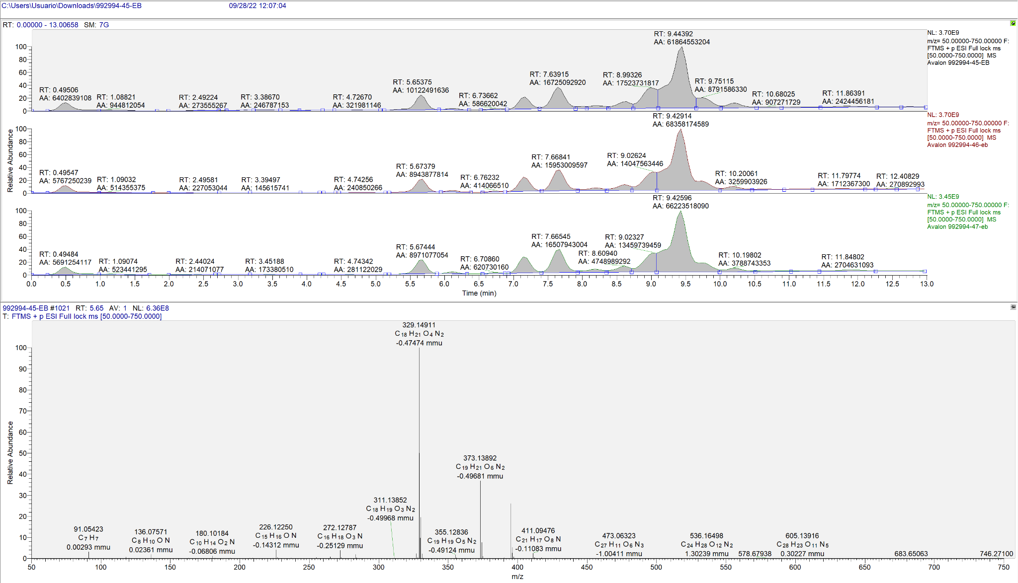 |  |  |  |  |  |  |  | 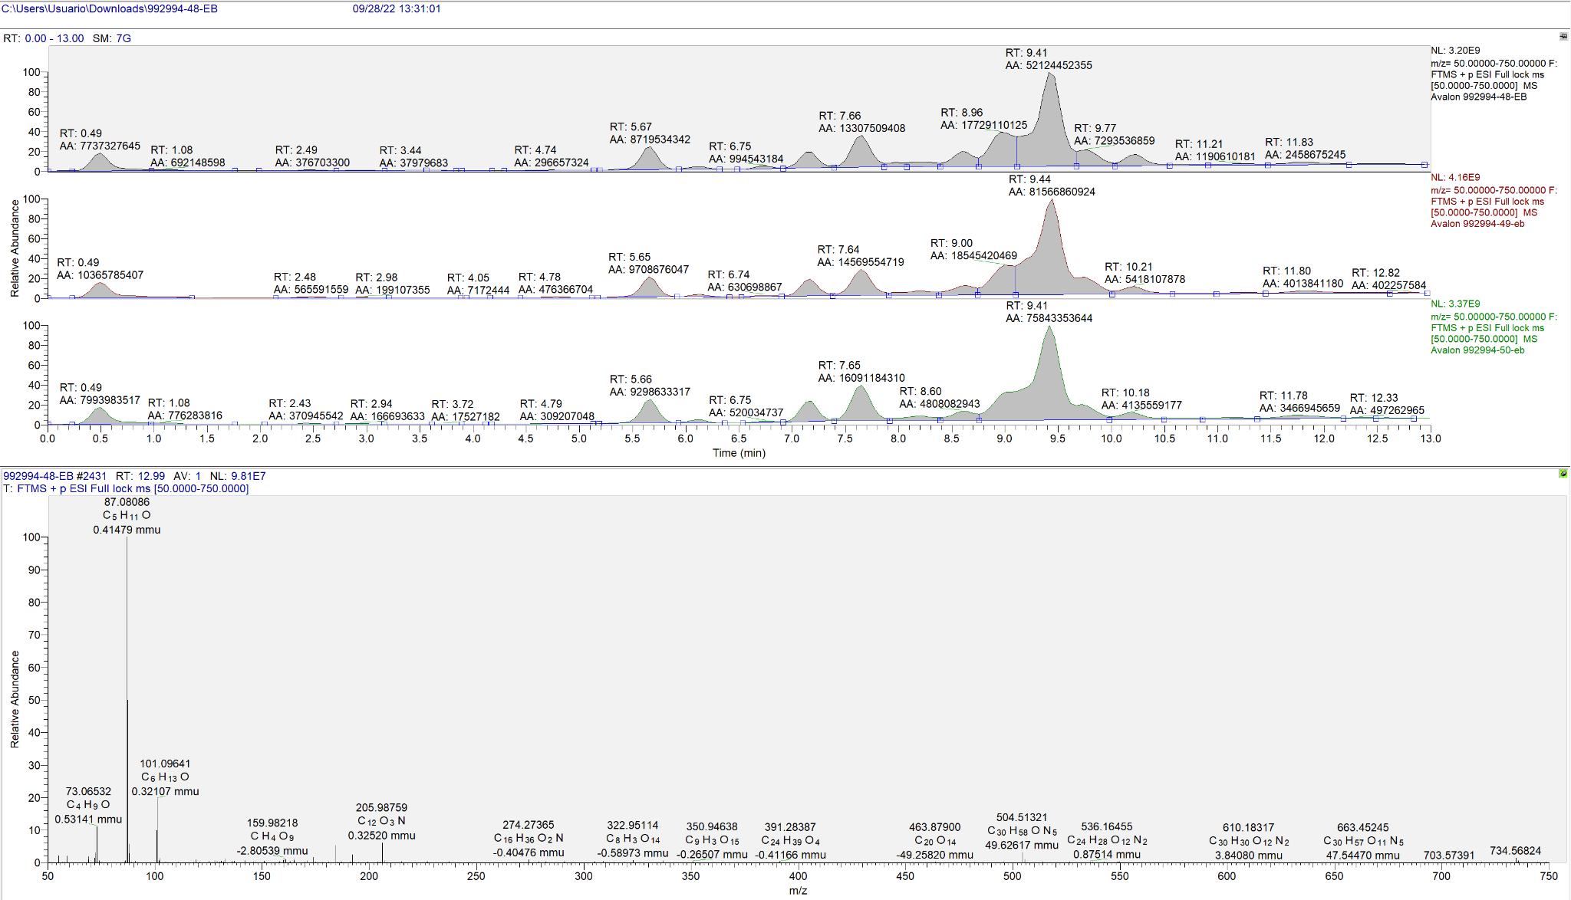 |  |  | 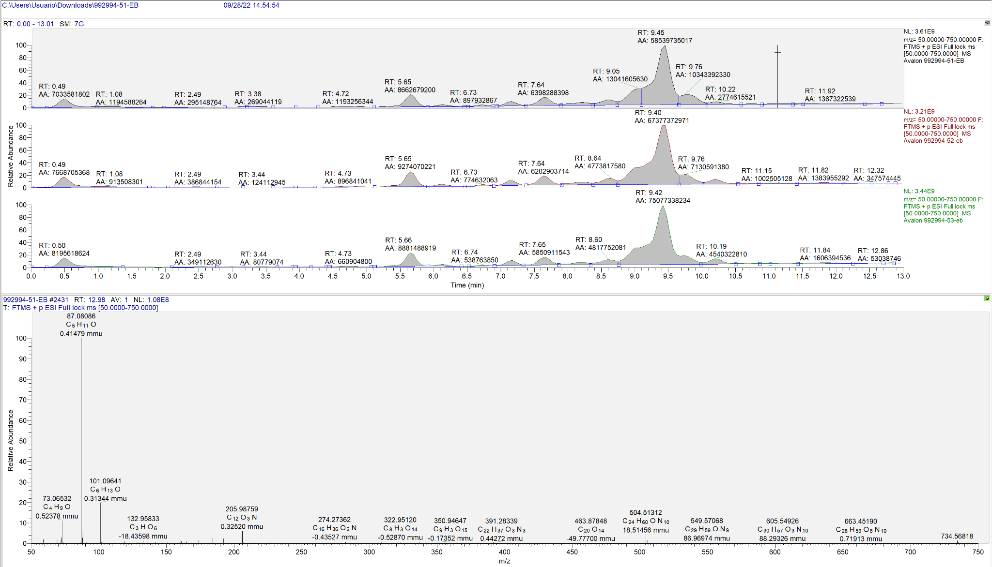 | 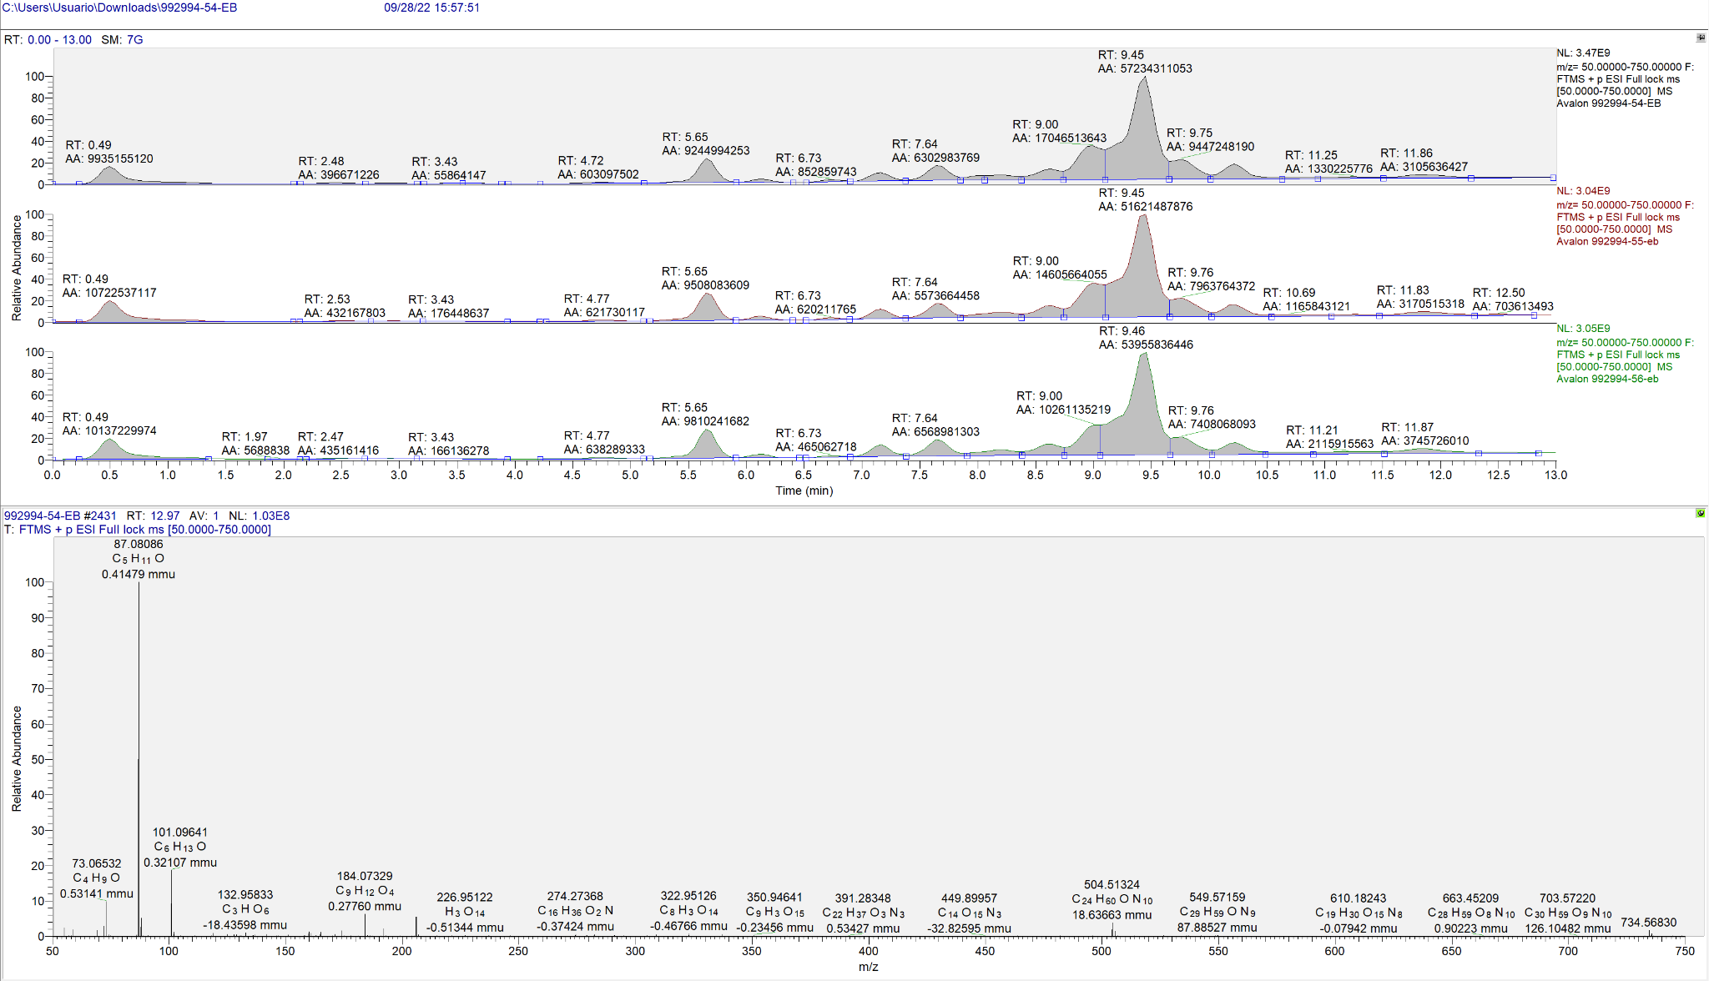 | 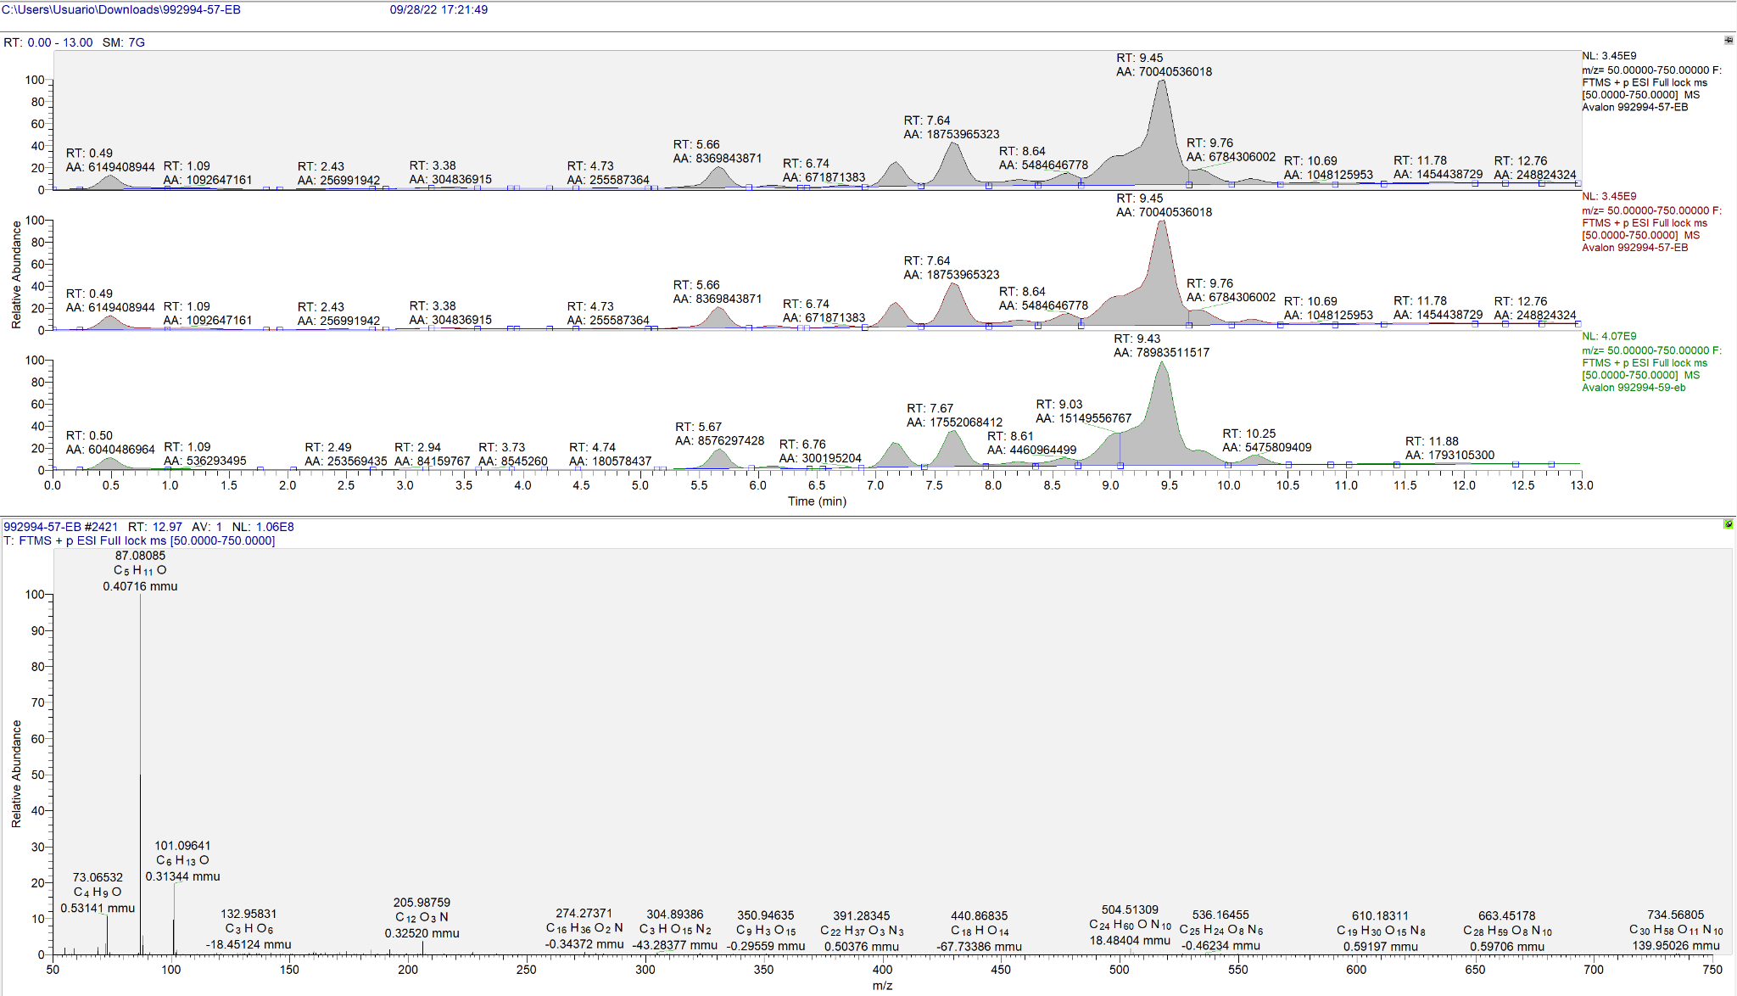 | 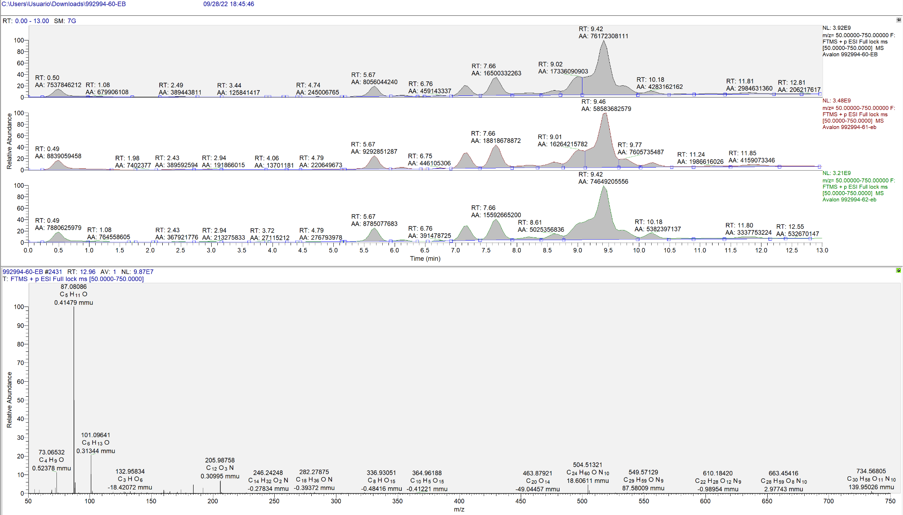
XCMS online | Pairwaise | Muestras control: 4, 5, 6, 7 y 8 | M1-1: 45, 46, 47 | UPLC/Orbitrap (171) 15 min gradient | General: -Polarity: positive -Retention time: min | Feature Detection: (los otros parametros son por defecto) -Method: centWave -ppm: 5 - min peak width: 5 -max peak width: 20 |  | Retention Time Correction: -Method: obiwarp -ProfStep: 1 |  | Alignment: -bw: 5 -minfrac: 0.5 -mzwid: 0.025 -minsamp: 1 -max: 100 | M1-1 | 2228 | 1548 | M1-1 | 2625 | 1769
 |  |  | M1-2: 48, 49, 50 |  |  |  |  |  |  |  | M1-2 | 2327 | 1611 | M1-2 | 2678 | 1804
 |  |  | M2-1: 51, 52, 53 |  |  |  |  |  |  |  | M2-1 | 2331 | 1615 | M2-1 | 2741 | 1858
 |  |  | M2-2: 54, 55, 56 |  | Statistics: -statistical test: Unpaired parametric t-test -Perform post-hoc: true -p-value: 0.05 -fold change: 1.5 -Normalization: None |  | Annotation: -Search for: isotopes -m/z absolute error: 0.015 -ppm: 5 | Identification: -ppm: 5 -adducts: [M+H]+ [M+NH4]+ [M+Na]+ [M+K]+ |  | Visualization: EIC width: 100 | M2-2 | 2405 | 1639 | M2-2 | 2804 | 1872
 |  |  | M3-1: 57, 58, 59 |  |  |  |  |  |  |  | M3-1 | 2276 | 1599 | M3-1 | 2635 | 1817
 |  |  | M3-2: 60, 61, 62 |  |  |  |  |  |  |  | M3-2 | 2379 | 1602 | M3-2 | 2727 | 1810
Software | Método para iones negativos |  |  |  |  |  |  |  |  |  | Metodo | Modo negativo (default) |  | Metodo | Modo negativo (modificados)
 | Created job | Dataset 1 (neg) | Dataset 2 (neg) | Parameters |  |  |  |  |  |  |  | cantidad de m/z | m/z corregidos |  | cantidad de m/z | m/z corregidos
XCMS online | Pairwaise | Muestras control: 4, 5, 6, 7 y 8 | M1-1: 45, 46, 47 | UPLC/Orbitrap (171) 15 min gradient | General: -Polarity: negative -Retention time: min | Feature Detection: (los otros parametros son por defecto) -Method: centWave -ppm: 5 - min peak width: 5 -max peak width: 20 |  | Retention Time Correction: -Method: obiwarp -ProfStep: 1 |  | Alignment: -bw: 5 -minfrac: 0.5 -mzwid: 0.025 -minsamp: 1 -max: 100 | M1-1 | 1030 | 722 | M1-1 | 1252 | 870
 |  |  | M1-2: 48, 49, 50 |  |  |  |  |  |  |  | M1-2 | 1195 | 874 | M1-2 | 1450 | 1036
 |  |  | M2-1: 51, 52, 53 |  |  |  |  |  |  |  | M2-1 | 1018 | 706 | M2-1 | 1221 | 821
 |  |  | M2-2: 54, 55, 56 |  | Statistics: -statistical test: Unpaired parametric t-test -Perform post-hoc: true -p-value: 0.05 -fold change: 1.5 -Normalization: None |  | Annotation: -Search for: isotopes -m/z absolute error: 0.015 -ppm: 5 | Identification: -ppm: 5 -adducts: [M+H]+ [M+NH4]+ [M+Na]+ [M+K]+ |  | Visualization: EIC width: 100 | M2-2 | 970 | 633 | M2-2 | 1153 | 734
 |  |  | M3-1: 57, 58, 59 |  |  |  |  |  |  |  | M3-1 | 1046 | 734 | M3-1 | 1279 | 879
 |  |  | M3-2: 60, 61, 62 |  |  |  |  |  |  |  | M3-2 | 1118 | 791 | M3-2 | 1312 | 903

Modo positivo |  |  |  |  | Modo negativo |  |  |  |  | Modo positivo + modo negativo
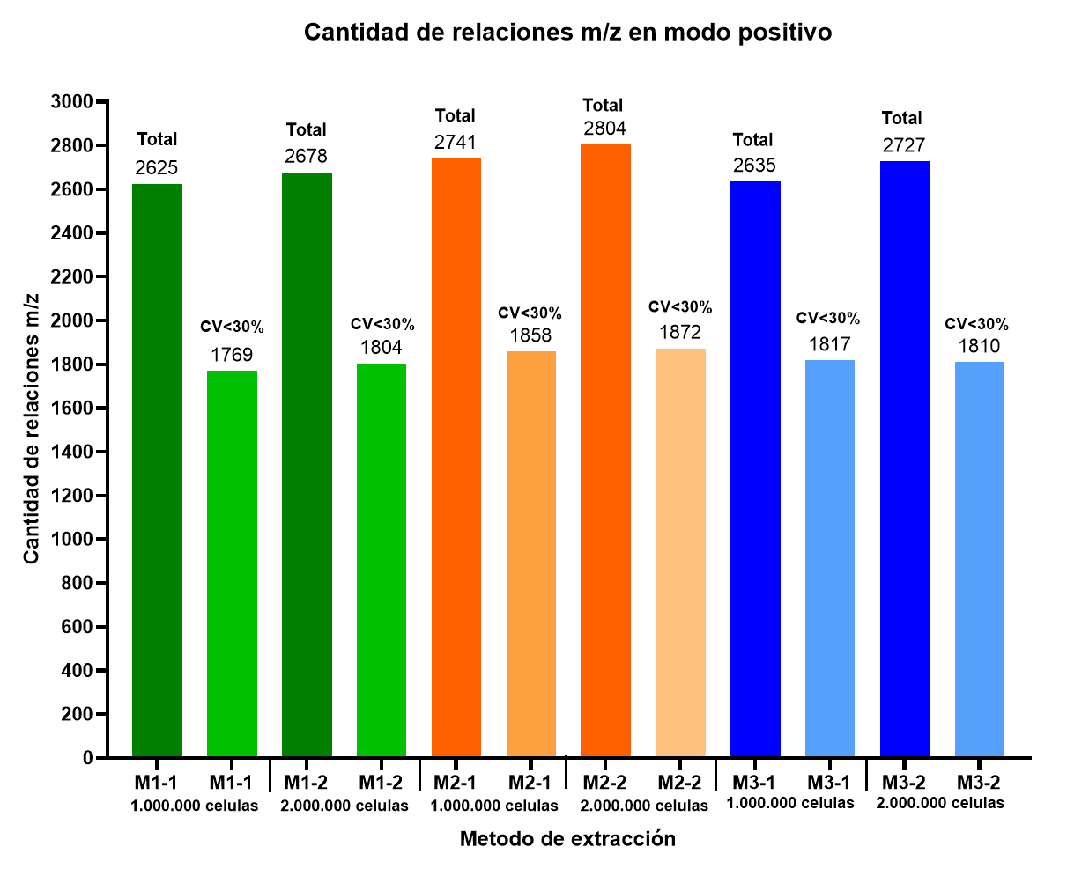 |  |  |  |  | 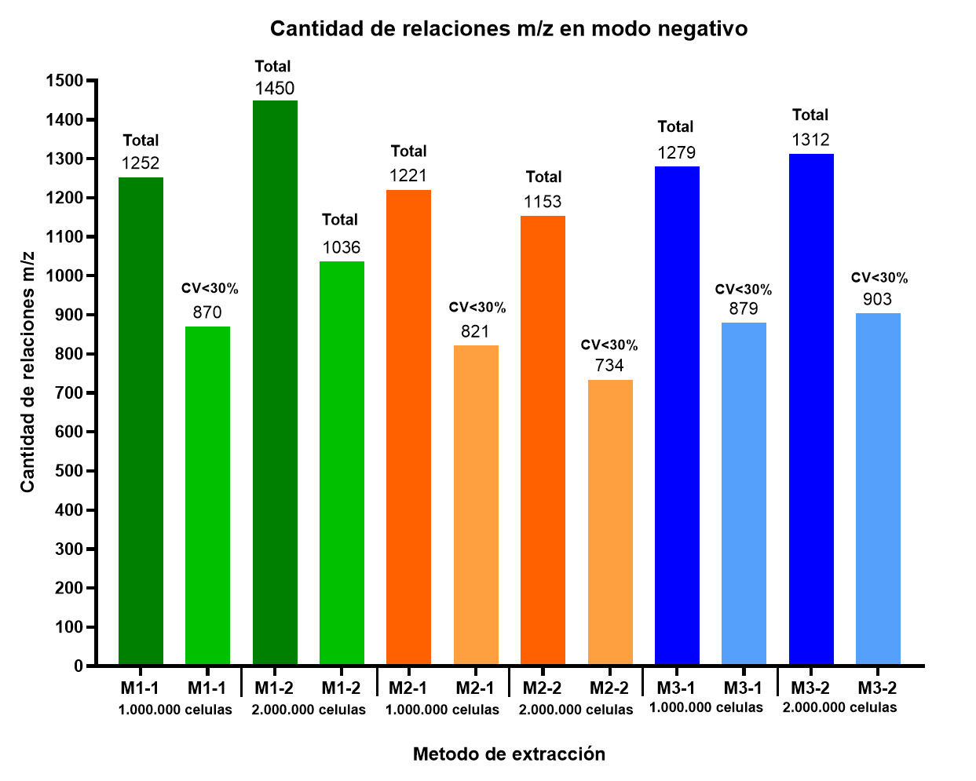 |  |  |  |  | 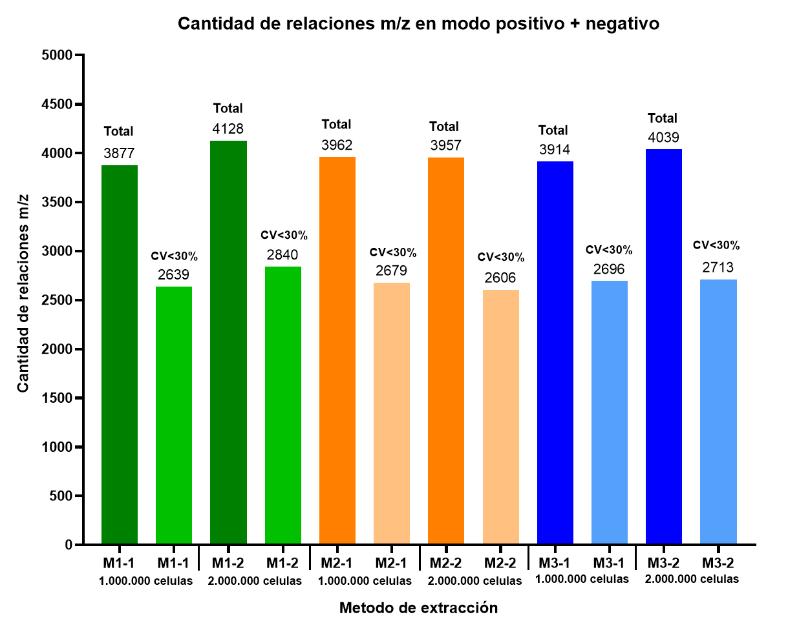

 |  |  |  |  |  |  |  |  |  |  |  |  |  |  |  |  | METODO EXTRACCIÓN 1-1 [m/z = 50,00000 - 750,00000] Modo negativo |  |  |  |  |  |  |  | METODO EXTRACCIÓN 1-2 [m/z = 50,00000 - 750,00000] Modo negativo |  |  | METODO EXTRACCIÓN 2-1 [m/z = 50,00000 - 750,00000] Modo negativo | METODO EXTRACCIÓN 2-2 [m/z = 50,00000 - 750,00000] Modo negativo | METODO EXTRACCIÓN 3-1 [m/z = 50,00000 - 750,00000] Modo negativo | METODO EXTRACCIÓN 3-2 [m/z = 50,00000 - 750,00000] Modo negativo
 |  |  |  |  |  |  |  |  |  |  |  |  |  |  |  |  | 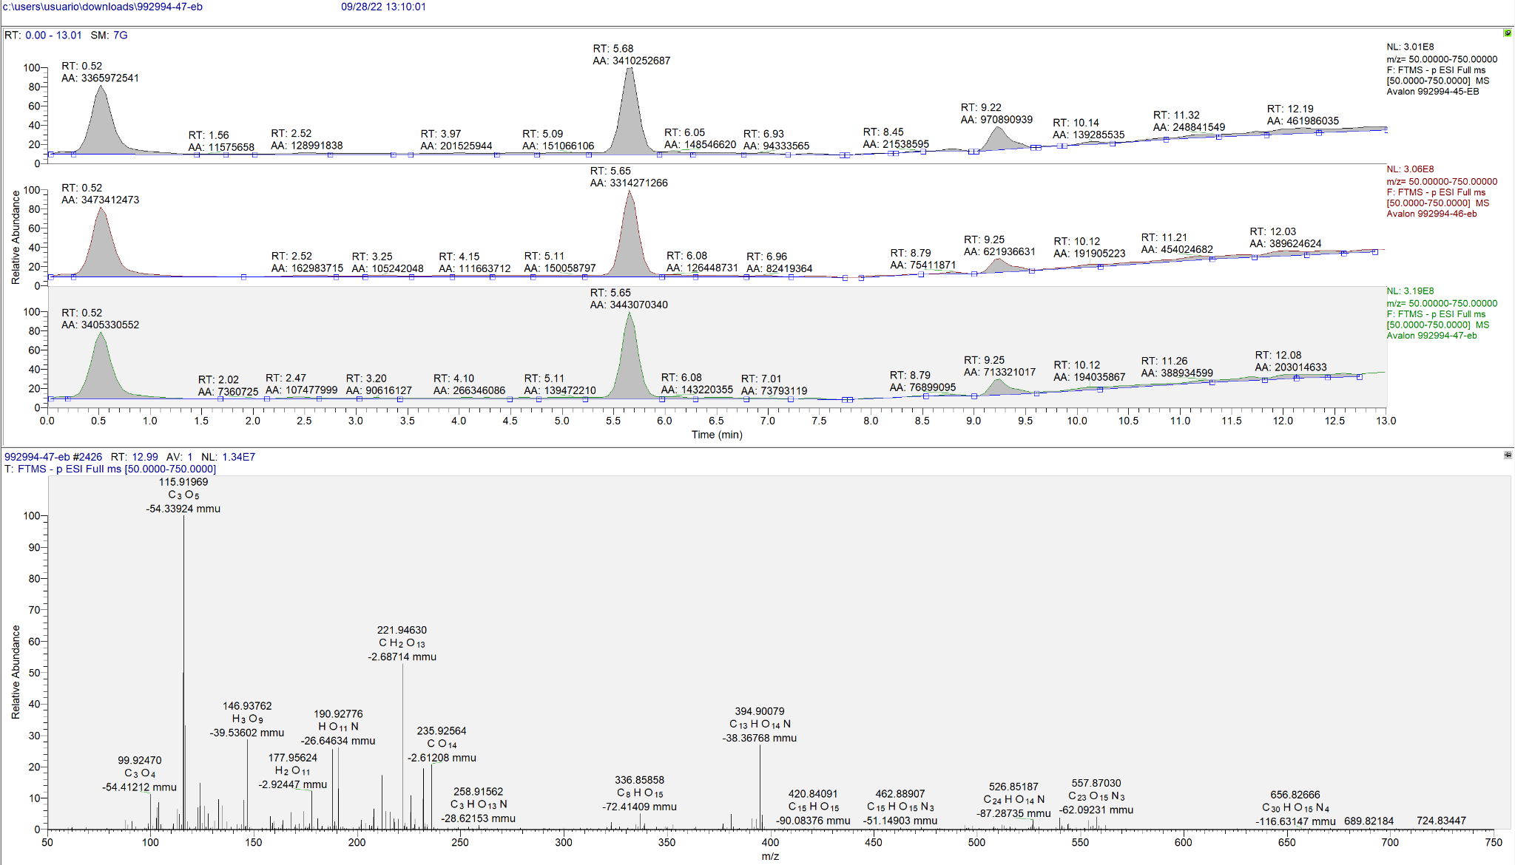 |  |  |  |  |  |  |  | 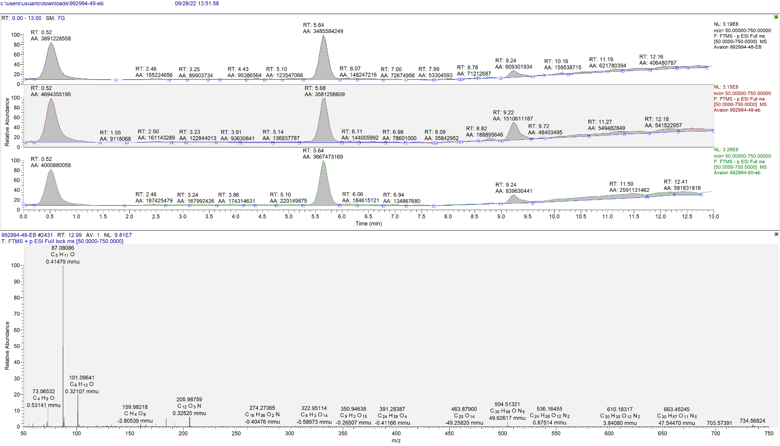 |  |  | 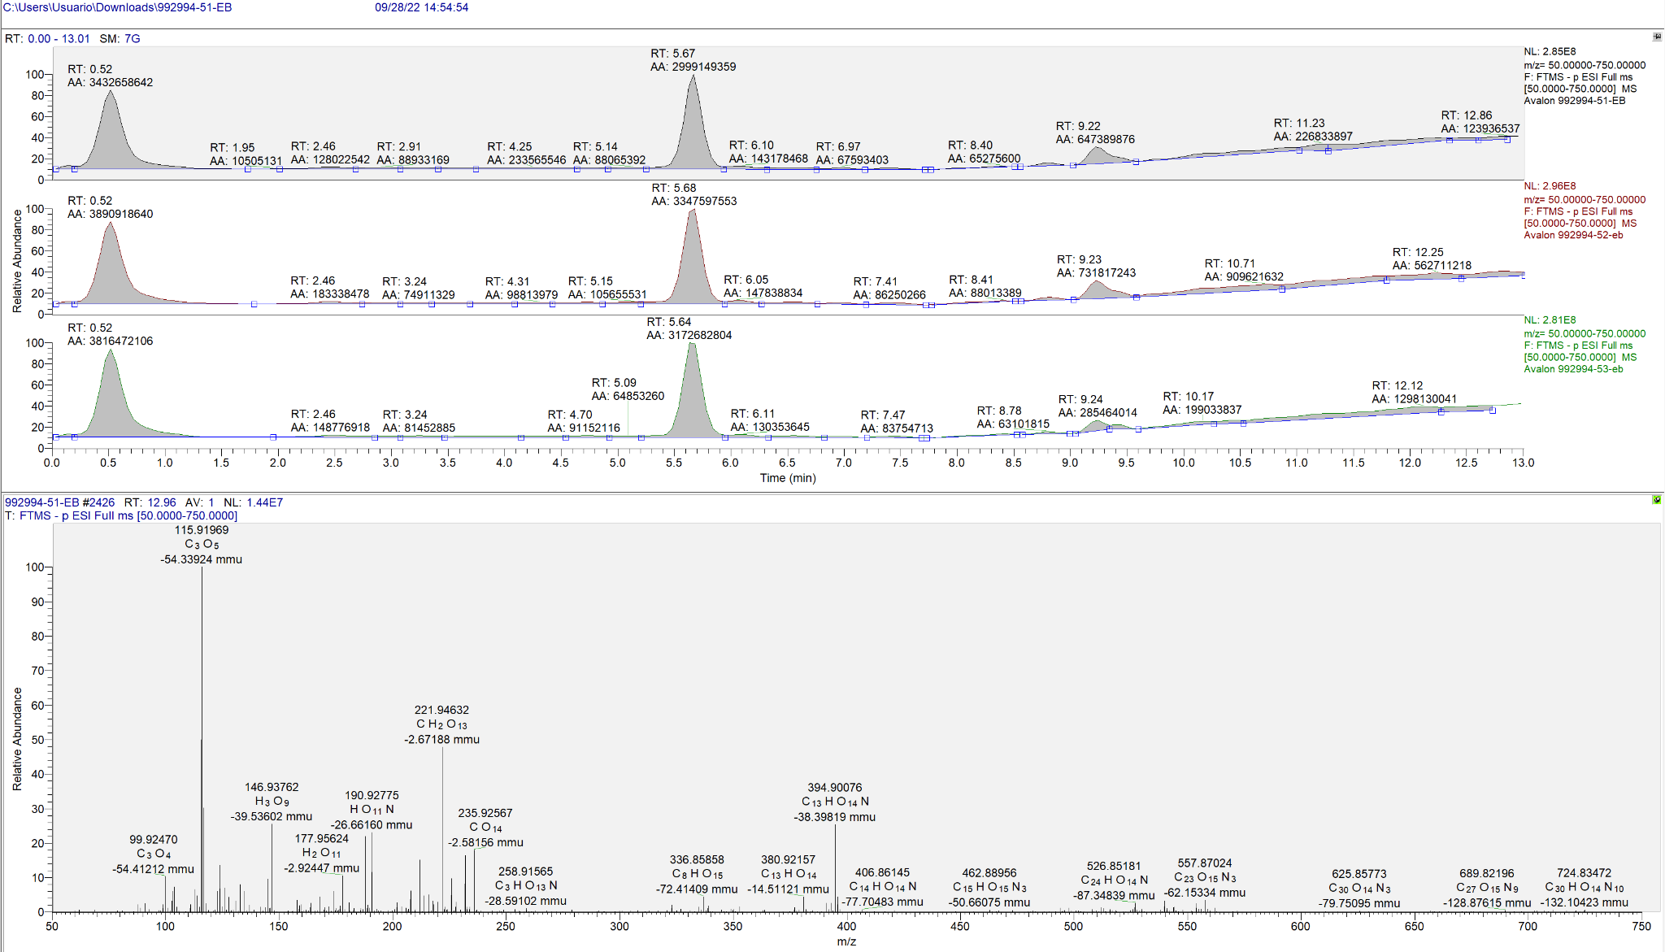 | 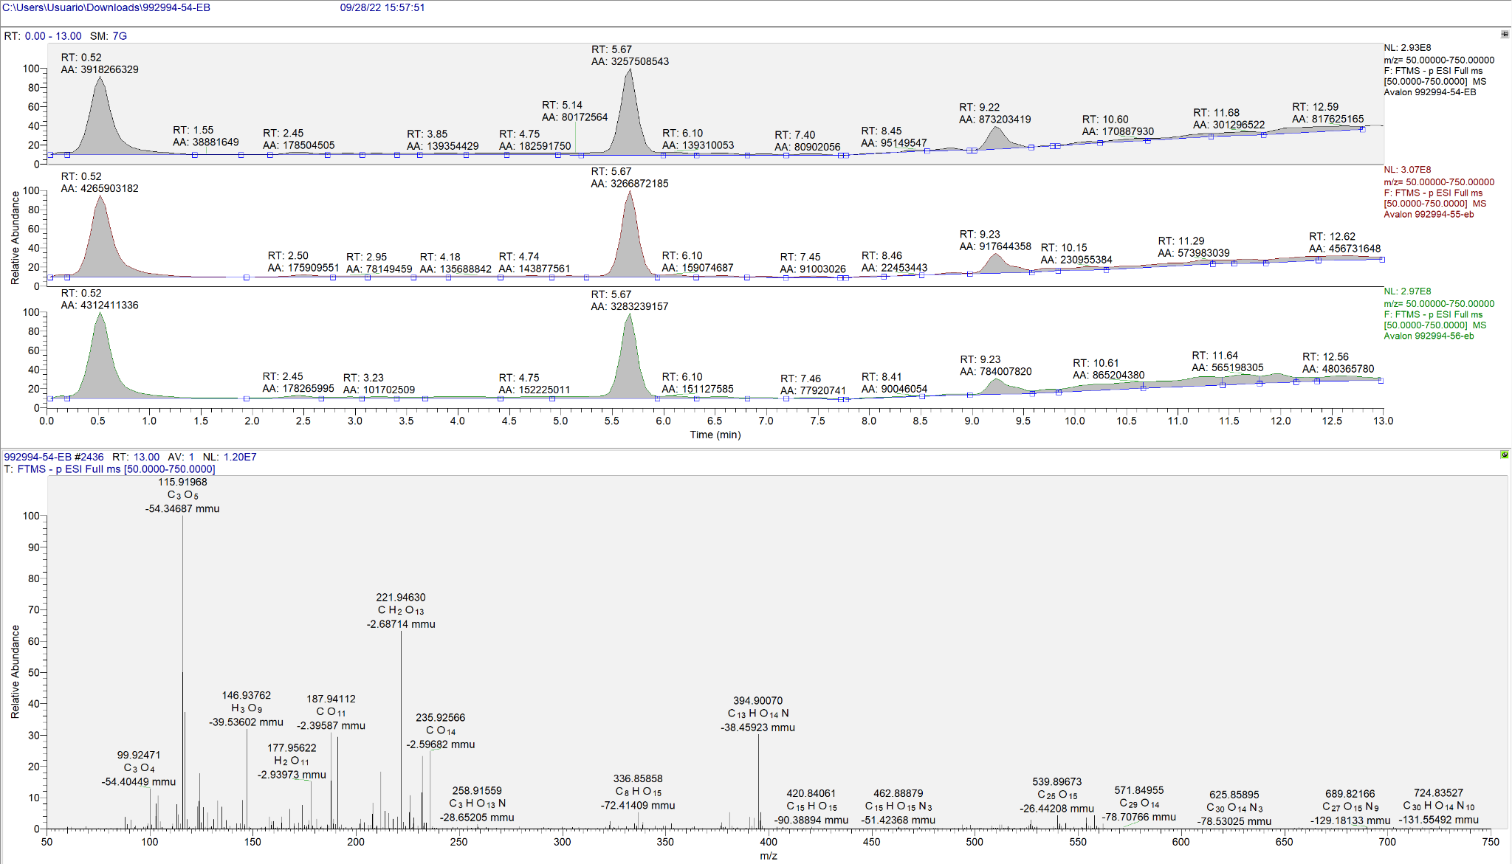 | 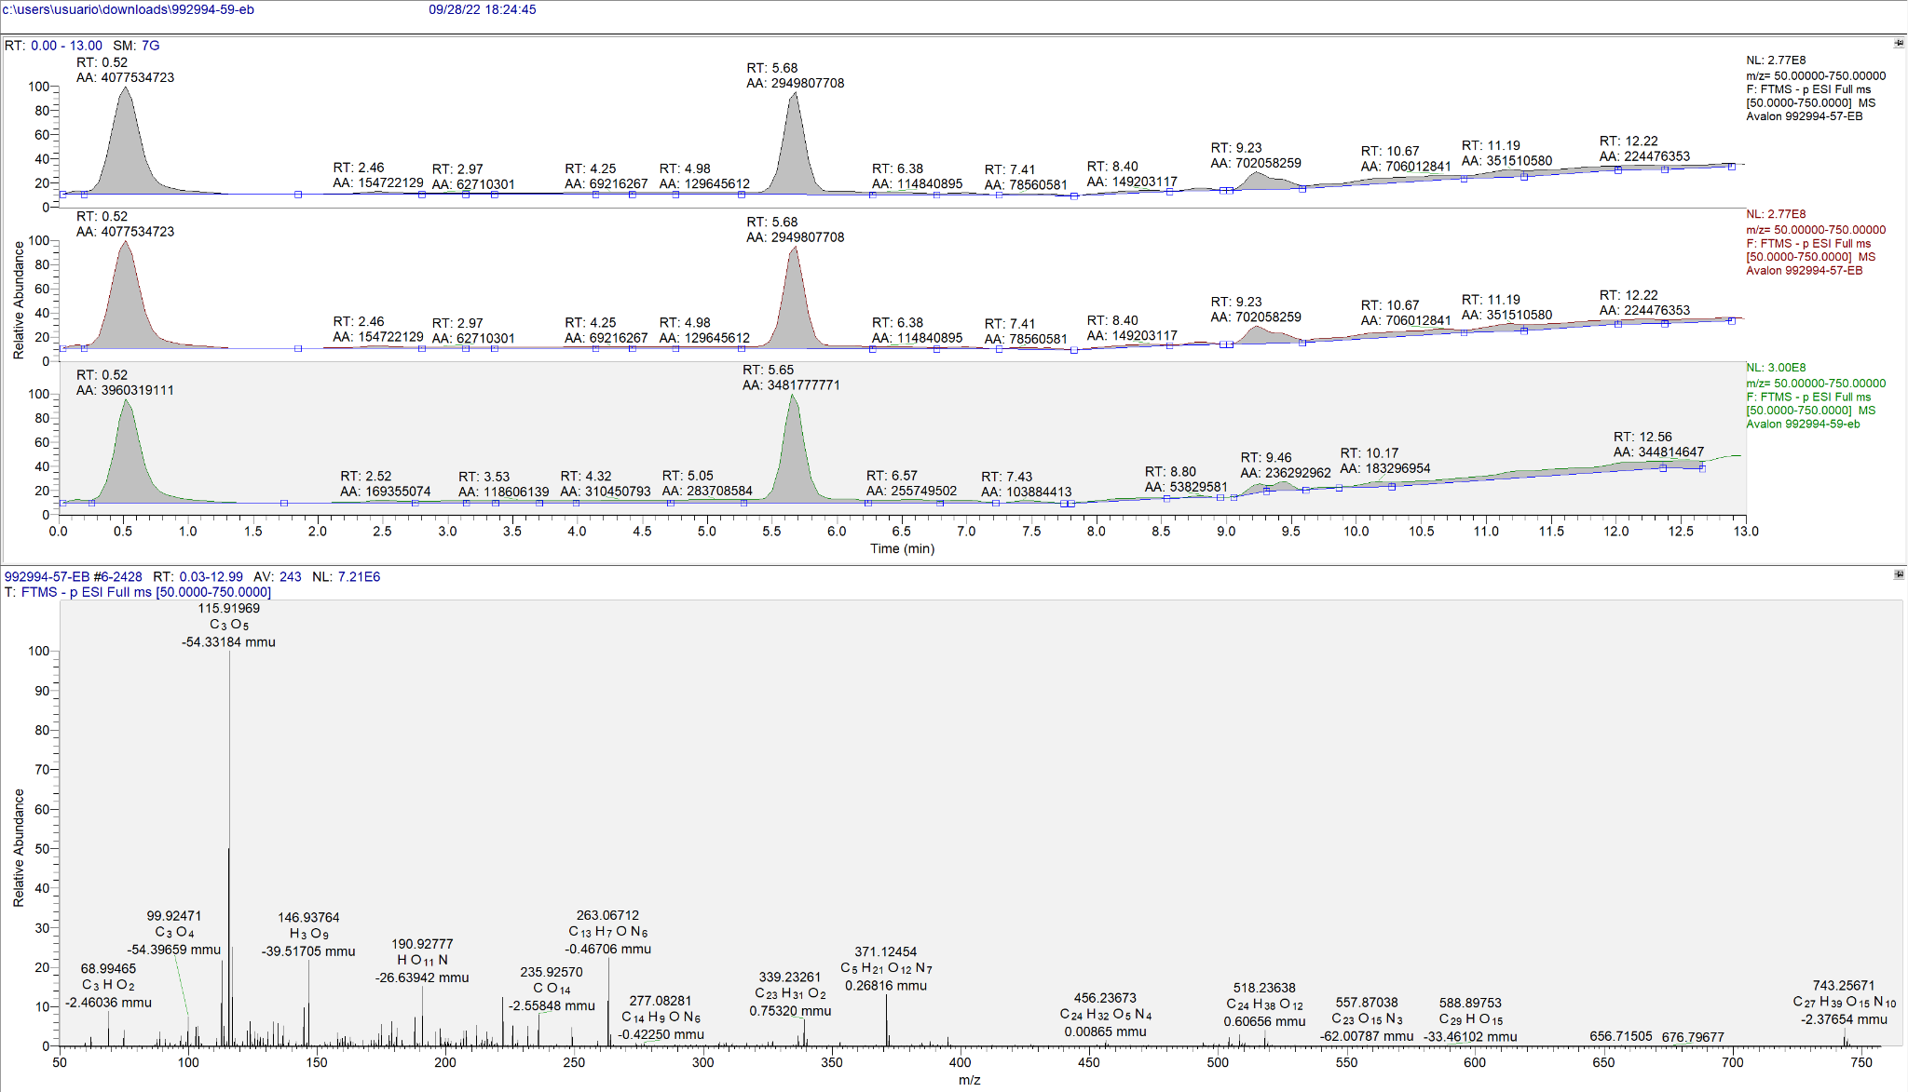 | 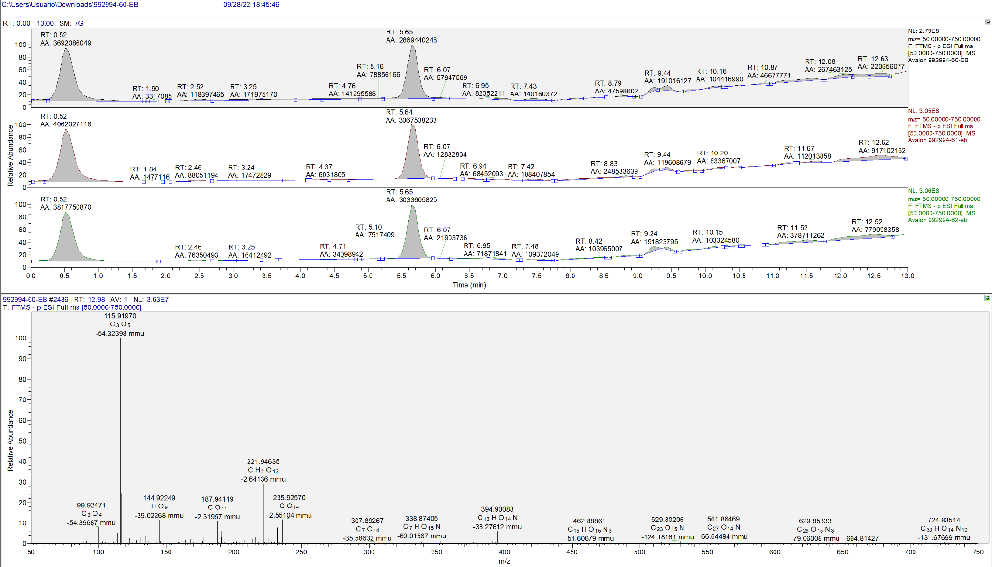

 |  |  |  |  |  |  |  | Metodo 1-1
Metabolito | Formula | Masa exacta | Aducto (s) | m/z (MassBank) | m/z (XCMS) | Error (ppm) | Tiempo de retención (XCMS) | Area del pico cromatografico |  |  | Promedio | Desvest | % recuperación
 |  |  |  |  |  |  |  | 45 | 46 | 47
Z-Gly-Tyr-OH | C19H20N2O6 | 372.13213 | [M+H]+ | 373.13996 | 373.13891 | 2.80238 | 5.67377 | 1507200509.00 | 1450740998.00 | 1475595351.00 | 1477845619.33 | 28296941.11 | 100.00%
Valina | C5H11NO2 | 117.07897 | [M+H]+ | 118.08680 | 118.08641 | 3.30266 | 0.49847 | 110027548.10 | 94308473.83 | 101779848.10 | 102038623.34 | 7862731.55 | 6.90%
Metionina | C5H11NO2S | 149.05104 | [M+H]+ | 150.05887 | 150.05833 | 3.57640 | 1.56052 | 469368.21 | 465593.20 | 429660.63 | 454874.01 | 21916.86 | 0.03%
Triptófano | C11H12N2O2 | 204.08987 | [M+H]+ | 205.09770 | 205.09700 | 3.39753 | 3.24868 | 8567666.96 | 7965007.05 | 8275432.96 | 8269368.99 | 301375.71 | 0.56%
Leucina | C6H13NO2 | 131.09462 | [M+H]+ | 132.10245 | 132.10196 | 3.70438 | 1.16296 | 136180529.40 | 138460252.10 | 143245039.70 | 139295273.73 | 3605519.70 | 9.43%
Prolina | C5H9NO2 | 115.06332 | [M+H]+ | 116.07115 | 116.07109 | 0.49133 | 0.54251 | 20090013.87 | 19640906.08 | 20332250.24 | 20021056.73 | 350792.68 | 1.35% |  | Relación de areas entre metabolitos y patrón estandar (BAJARLO A 0,5 PPM) |  |  |  |  |  |  |  |  |  | Relación de areas entre metabolitos
Glutamina | C5H10N2O3 | 146.06914 | [M+H]+ | 147.07696 | 147.07642 | 3.67011 | 0.49822 | 18942382.73 | 16955890.20 | 16886381.15 | 17594884.69 | 1167484.94 | 1.19% |  | 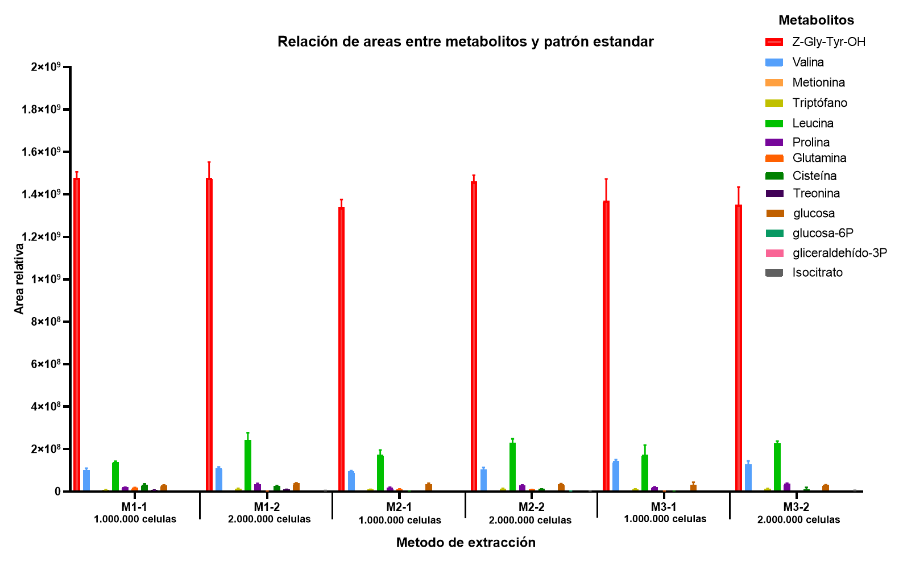 |  |  |  |  |  |  |  |  |  | 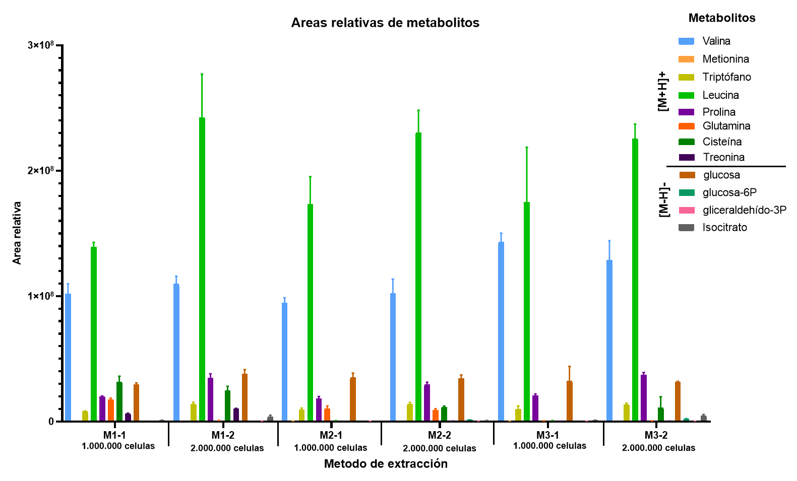
Cisteína | C3H7NO2S | 121.01974 | [M+H]+ | 122.02757 | 122.06825 | 333.35823 | 7.14828 | 27213663.33 | 31835058.74 | 36102601.08 | 31717107.72 | 4445642.58 | 2.15%
Treonina | C4H9NO3 | 119.05824 | [M+H]+ | 120.06606 | 120.06558 | 3.98435 | 0.49847 | 6706121.59 | 6457876.00 | 6425195.70 | 6529731.10 | 153630.09 | 0.44%
glucosa | C6H12O6 | 180.06338 | [M-H]- | 179.05556 | 179.05539 | 0.96550 | 0.47098 | 29450982.98 | 28428214.49 | 30972903.65 | 29617367.04 | 1280477.83 | 2.00%
glucosa-6P | C6H13O9P | 260.02971 | [M-H]- | 259.02189 | 259.12969 | 416.17704 | 1.98027 | 0 | 0 | 0 | 0 | 0.00 | 0.00%
gliceraldehído-3P | C3H7O6P | 169.99802 | [M-H]- | 168.99019 | 168.87455 | 684.27767 | 0.42309 | 229268.61 | 271425.16 | 246746.41 | 249146.73 | 21180.53 | 0.02%
Isocitrato | C6H8O7 | 192.02700 | [M-H]- | 191.01917 | 191.01897 | 1.02619 | 0.74060 | 907986.09 | 1082951.25 | 980429.59 | 990455.64 | 87912.42 | 0.07%

 |  |  |  |  |  |  |  | Metodo 1-2
Metabolito | Formula | Masa exacta | Aducto (s) | m/z (MassBank) | m/z (XCMS) | Error (ppm) | Tiempo de retención (XCMS) | Area del pico cromatografico |  |  | Promedio | Desvest | % recuperación
 |  |  |  |  |  |  |  | 48 | 49 | 50
Z-Gly-Tyr-OH | C19H20N2O6 | 372.13213 | [M+H]+ | 373.13996 | 373.13892 | 2.80028 | 5.65378 | 1397985045.00 | 1545200660.00 | 1491705936.00 | 1478297213.67 | 74518150.14 | 100.00%
Valina | C5H11NO2 | 117.07897 | [M+H]+ | 118.08680 | 118.08641 | 3.30991 | 0.49861 | 102827775.90 | 112598000.10 | 113960707.90 | 109795494.63 | 6072567.12 | 7.43%
Metionina | C5H11NO2S | 149.05104 | [M+H]+ | 150.05887 | 150.05833 | 3.57640 | 1.56119 | 441784.45 | 469657.78 | 441261.50 | 450901.24 | 16245.74 | 0.03%
Triptófano | C11H12N2O2 | 204.08987 | [M+H]+ | 205.09770 | 205.09700 | 3.41300 | 3.25945 | 12529746.98 | 15533421.56 | 13573271.57 | 13878813.37 | 1524969.54 | 0.94%
Leucina | C6H13NO2 | 131.09462 | [M+H]+ | 132.10245 | 132.10196 | 3.68232 | 1.16482 | 212574448.30 | 280248454.80 | 234650603.10 | 242491168.73 | 34511572.57 | 16.40%
Prolina | C5H9NO2 | 115.06332 | [M+H]+ | 116.07115 | 116.07109 | 0.49133 | 0.53937 | 30733583.66 | 36369507.28 | 36962443.67 | 34688511.54 | 3437874.96 | 2.35%
Glutamina | C5H10N2O3 | 146.06914 | [M+H]+ | 147.07696 | 147.07646 | 3.40188 | 4.83611 | 602384.31 | 767811.00 | 942068.81 | 770754.70 | 169861.38 | 0.05%
Cisteína | C3H7NO2S | 121.01974 | [M+H]+ | 122.02757 | 122.06825 | 333.35017 | 7.17152 | 21146751.38 | 24839627.87 | 28141480.99 | 24709286.75 | 3499185.93 | 1.67%
Treonina | C4H9NO3 | 119.05824 | [M+H]+ | 120.06606 | 120.06558 | 3.98435 | 0.49460 | 10147349.60 | 9909093.35 | 10620628.39 | 10225690.45 | 362178.81 | 0.69%
glucosa | C6H12O6 | 180.06338 | [M-H]- | 179.05556 | 179.05538 | 0.99238 | 0.46981 | 34441985.19 | 41127099.51 | 38413095.86 | 37994060.19 | 3362198.91 | 2.57%
glucosa-6P | C6H13O9P | 260.02971 | [M-H]- | 259.02189 | 259.12969 | 416.17704 | 1.98148 | 0.00 | 0.00 | 0.00 | 0.00 | 0.00 | 0.00%
gliceraldehído-3P | C3H7O6P | 169.99802 | [M-H]- | 168.99019 | 168.87455 | 684.27767 | 0.42342 | 343369.27 | 446518.69 | 319864.53 | 369917.50 | 67371.55 | 0.03%
Isocitrato | C6H8O7 | 192.02700 | [M-H]- | 191.01917 | 191.01898 | 0.97426 | 0.75810 | 2701443.47 | 4507889.85 | 4649955.01 | 3953096.11 | 1086287.88 | 0.27%

 |  |  |  |  |  |  |  | Metodo 2-1
Metabolito | Formula | Masa exacta | Aducto (s) | m/z (MassBank) | m/z (XCMS) | Error (ppm) | Tiempo de retención (XCMS) | Area del pico cromatografico |  |  | Promedio | Desvest | % recuperación
 |  |  |  |  |  |  |  | 51 | 52 | 53
Z-Gly-Tyr-OH | C19H20N2O6 | 372.13213 | [M+H]+ | 373.13996 | 373.13889 | 2.86870 | 5.6484 | 1322656502.00 | 1381410514.00 | 1316298033.00 | 1340121683.00 | 35898234.02 | 100.00%
Valina | C5H11NO2 | 117.07897 | [M+H]+ | 118.08680 | 118.08641 | 3.30991 | 0.4983 | 95824268.32 | 98023465.66 | 90020808.04 | 94622847.34 | 4134391.31 | 7.06%
Metionina | C5H11NO2S | 149.05104 | [M+H]+ | 150.05887 | 150.05833 | 3.57640 | 1.56162 | 505973.96 | 465980.15 | 467616.75 | 479856.96 | 22632.79 | 0.04%
Triptófano | C11H12N2O2 | 204.08987 | [M+H]+ | 205.09770 | 205.09700 | 3.41301 | 3.25924 | 8429013.03 | 10245509.91 | 10493307.05 | 9722610.00 | 1127118.32 | 0.73% |  | Relación de areas entre metabolitos con aducto [M+H]+ |  |  |  |  |  |  |  |  |  | Relación de areas entre metabolitos con aducto [M-H]-
Leucina | C6H13NO2 | 131.09462 | [M+H]+ | 132.10245 | 132.10190 | 4.19699 | 1.16512 | 147823280.00 | 185210847.40 | 186807961.20 | 173280696.20 | 22061226.68 | 12.93% |  | 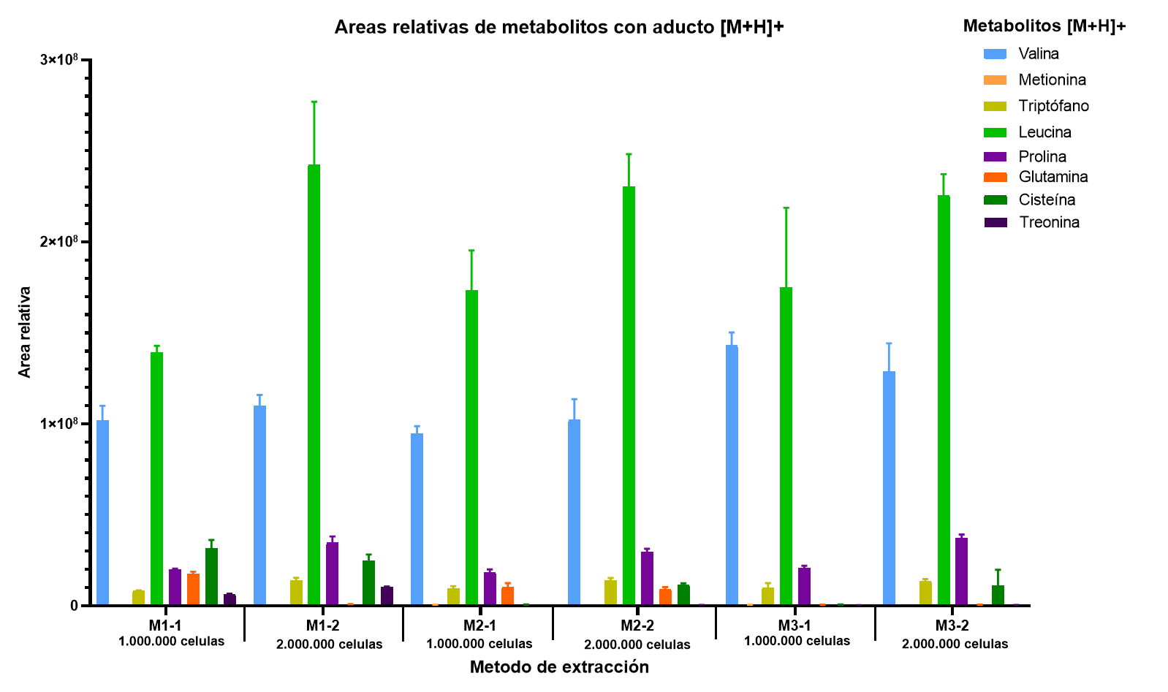 |  |  |  |  |  |  |  |  |  | 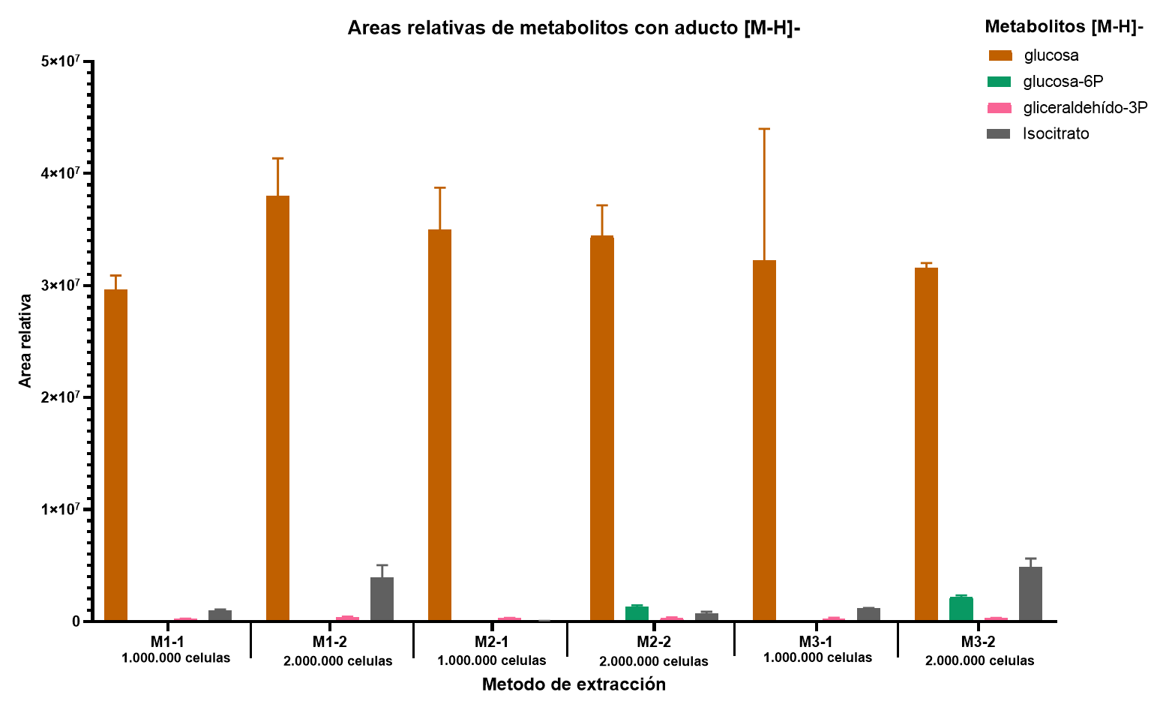
Prolina | C5H9NO2 | 115.06332 | [M+H]+ | 116.07115 | 116.07109 | 0.49133 | 0.54009 | 16421541.14 | 19416134.84 | 19129325.41 | 18322333.80 | 1652369.35 | 1.37%
Glutamina | C5H10N2O3 | 146.06914 | [M+H]+ | 147.07696 | 147.07645 | 3.46524 | 4.82618 | 8395197.18 | 12456548.62 | 10606716.62 | 10486154.14 | 2033358.15 | 0.78%
Cisteína | C3H7NO2S | 121.01974 | [M+H]+ | 122.02757 | 122.06828 | 333.63003 | 8.97406 | 768199.71 | 232215.72 | 306885.39 | 435766.94 | 290305.96 | 0.03%
Treonina | C4H9NO3 | 119.05824 | [M+H]+ | 120.06606 | 120.06568 | 3.20125 | 0.88266 | 330237.76 | 346638.78 | 352967.42 | 343281.32 | 11730.89 | 0.03%
glucosa | C6H12O6 | 180.06338 | [M-H]- | 179.05556 | 179.05536 | 1.14014 | 0.47023 | 30751015.80 | 37702257.56 | 36575139.15 | 35009470.84 | 3730741.01 | 2.61%
glucosa-6P | C6H13O9P | 260.02971 | [M-H]- | 259.02189 | 259.12969 | 416.17704 | 1.98427 | 0.00 | 0.00 | 0.00 | 0.00 | 0.00 | 0.00%
gliceraldehído-3P | C3H7O6P | 169.99802 | [M-H]- | 168.99019 | 168.87455 | 684.27767 | 0.42342 | 286882.30 | 322221.28 | 302482.07 | 303861.88 | 17709.85 | 0.02%
Isocitrato | C6H8O7 | 192.02700 | [M-H]- | 191.01917 | 191.01897 | 1.02619 | 0.74143 | 0.00 | 62267.02 | 25757.47 | 29341.50 | 31287.85 | 0.00%

 |  |  |  |  |  |  |  | Metodo 2-2
Metabolito | Formula | Masa exacta | Aducto (s) | m/z (MassBank) | m/z (XCMS) | Error (ppm) | Tiempo de retención (XCMS) | Area del pico cromatografico |  |  | Promedio | Desvest | % recuperación
 |  |  |  |  |  |  |  | 54 | 55 | 56
Z-Gly-Tyr-OH | C19H20N2O6 | 372.13213 | [M+H]+ | 373.13996 | 373.13883 | 3.03741 | 5.64863 | 1439136106.00 | 1445752435.00 | 1494596992.00 | 1459828511.00 | 30291573.18 | 100.00%
Valina | C5H11NO2 | 117.07897 | [M+H]+ | 118.08680 | 118.08641 | 3.30991 | 0.49863 | 101523063.50 | 91081597.53 | 113929106.80 | 102177922.61 | 11437823.23 | 7.00%
Metionina | C5H11NO2S | 149.05104 | [M+H]+ | 150.05887 | 150.05833 | 3.57640 | 1.56249 | 465258.47 | 429985.12 | 460213.68 | 451819.09 | 19076.27 | 0.03%
Triptófano | C11H12N2O2 | 204.08987 | [M+H]+ | 205.09770 | 205.09700 | 3.39669 | 3.26008 | 12807167.27 | 15074431.92 | 14502740.24 | 14128113.14 | 1179144.33 | 0.97%
Leucina | C6H13NO2 | 131.09462 | [M+H]+ | 132.10245 | 132.10197 | 3.66070 | 1.16431 | 209984409.10 | 238787755.20 | 242419731.60 | 230397298.63 | 17771110.19 | 15.78%
Prolina | C5H9NO2 | 115.06332 | [M+H]+ | 116.07115 | 116.07109 | 0.49133 | 0.54086 | 27778702.08 | 29229679.84 | 31445189.68 | 29484523.87 | 1846480.96 | 2.02%
Glutamina | C5H10N2O3 | 146.06914 | [M+H]+ | 147.07696 | 147.07645 | 3.46524 | 4.81927 | 8537145.34 | 8630051.08 | 10436012.40 | 9201069.61 | 1070500.19 | 0.63%
Cisteína | C3H7NO2S | 121.01974 | [M+H]+ | 122.02757 | 122.06825 | 333.35543 | 7.16773 | 11384504.88 | 11235116.93 | 12470999.75 | 11696873.85 | 674560.87 | 0.80%
Treonina | C4H9NO3 | 119.05824 | [M+H]+ | 120.06606 | 120.06558 | 3.98435 | 0.88366 | 332356.13 | 369611.11 | 381921.99 | 361296.41 | 25807.83 | 0.02%
glucosa | C6H12O6 | 180.06338 | [M-H]- | 179.05556 | 179.05538 | 0.99736 | 0.47066 | 31754418.60 | 34284251.81 | 37222839.29 | 34420503.23 | 2736755.30 | 2.36%
glucosa-6P | C6H13O9P | 260.02971 | [M-H]- | 259.02189 | 259.02228 | 1.51598 | 0.42276 | 1286881.43 | 1451200.04 | 1143227.32 | 1293769.60 | 154101.87 | 0.09%
gliceraldehído-3P | C3H7O6P | 169.99802 | [M-H]- | 168.99019 | 168.87455 | 684.27767 | 0.42362 | 272945.06 | 272050.67 | 388690.68 | 311228.80 | 67085.44 | 0.02%
Isocitrato | C6H8O7 | 192.02700 | [M-H]- | 191.01917 | 191.01897 | 1.02619 | 0.74145 | 579778.29 | 712763.60 | 879631.03 | 724057.64 | 150245.08 | 0.05%

 |  |  |  |  |  |  |  | Metodo 3-1
Metabolito | Formula | Masa exacta | Aducto (s) | m/z (MassBank) | m/z (XCMS) | Error (ppm) | Tiempo de retención (XCMS) | Area del pico cromatografico |  |  | Promedio | Desvest | % recuperación
 |  |  |  |  |  |  |  | 57 | 58 | 59
Z-Gly-Tyr-OH | C19H20N2O6 | 372.13213 | [M+H]+ | 373.13996 | 373.13886 | 2.94491 | 5.66492 | 1252445314.00 | 1446544004.00 | 1409765623.00 | 1369584980.33 | 103099167.79 | 100.00%
Valina | C5H11NO2 | 117.07897 | [M+H]+ | 118.08680 | 118.08641 | 3.30991 | 0.49364 | 137138203.20 | 150915293.20 | 141457501.00 | 143170332.47 | 7046445.62 | 10.45%
Metionina | C5H11NO2S | 149.05104 | [M+H]+ | 150.05887 | 150.05833 | 3.57640 | 1.54695 | 487734.99 | 471824.56 | 476829.08 | 478796.21 | 8135.58 | 0.03%
Triptófano | C11H12N2O2 | 204.08987 | [M+H]+ | 205.09770 | 205.09700 | 3.39882 | 3.22419 | 7804300.50 | 12839908.03 | 8932918.93 | 9859042.49 | 2642463.71 | 0.72% |  | 5 OBJETIVO: Analizar la reproducibilidad de los metodos de extracción, filtrando las relaciones m/z con Coeficientes de Variación menores a 30, 20 y 10%
Leucina | C6H13NO2 | 131.09462 | [M+H]+ | 132.10245 | 132.10196 | 3.69982 | 1.15088 | 137451662.00 | 223218966.00 | 163516632.00 | 174729086.67 | 43969272.95 | 12.76% |  | Metodo | Modo positivo |  |  |  | Modo negativo |  |  |  | TOTAL
Prolina | C5H9NO2 | 115.06332 | [M+H]+ | 116.07115 | 116.07109 | 0.49133 | 0.54068 | 22068632.49 | 20422746.21 | 19427106.02 | 20639494.91 | 1334035.43 | 1.51% |  |  | cantidad de m/z | m/z con CV<30% | m/z con CV<20% | m/z con CV<10% | cantidad de m/z | m/z con CV<30% | m/z con CV<20% | m/z con CV<10% | cantidad de m/z | m/z con CV<30% | m/z con CV<20% | m/z con CV<10%
Glutamina | C5H10N2O3 | 146.06914 | [M+H]+ | 147.07696 | 147.07646 | 3.40188 | 4.79414 | 537516.64 | 526429.49 | 660558.35 | 574834.83 | 74445.44 | 0.04% |  | M1-1 | 2625 | 1769 | 1429 | 789 | 1252 | 870 | 672 | 409 | 3877 | 2639 | 2101 | 1198
Cisteína | C3H7NO2S | 121.01974 | [M+H]+ | 122.02757 | 122.06828 | 333.60286 | 8.93130 | 666639.10 | 484156.29 | 112528.55 | 421107.98 | 282384.39 | 0.03% |  | M1-2 | 2678 | 1804 | 1472 | 817 | 1450 | 1036 | 817 | 539 | 4128 | 2840 | 2289 | 1356
...

